SAP連携イメージ
NBC（WBS基幹システム）及び外冷（Chainflow I）から受信するデータには、１レコードにつき最大８明細がセットされている。
Asteriaでは、明細ごとに１レコードとして出力し、SAPへ連携する。

 | 変換イメージ
 | WBS基幹システム/Chainflow Iからの受信データ（固定長）

 | インターフェース 識別 | ID | 拠点 コード | 冷蔵庫 コード | 事業所 コード | レコード内 明細件数 | 【明細1】 |  |  |  |  | 【明細2】 |  |  |  |  | 【明細3】 |  |  |  |  | 【明細4】 |  |  |  |  | 【明細5】 |  |  |  |  | 【明細6】 |  |  |  |  | 【明細7】 |  |  |  |  | 【明細8】 |  |  |  |  | 余白
 |  |  |  |  |  |  | 冷ロット № | 入庫日 | 在庫 ケース数 | 在庫 本数 | 定貫／ 不定貫 区分 | 冷ロット № | 入庫日 | 在庫 ケース数 | 在庫 本数 | 定貫／ 不定貫 区分 | 冷ロット № | 入庫日 | 在庫 ケース数 | 在庫 本数 | 定貫／ 不定貫 区分 | 冷ロット № | 入庫日 | 在庫 ケース数 | 在庫 本数 | 定貫／ 不定貫 区分 | 冷ロット № | 入庫日 | 在庫 ケース数 | 在庫 本数 | 定貫／ 不定貫 区分 | 冷ロット № | 入庫日 | 在庫 ケース数 | 在庫 本数 | 定貫／ 不定貫 区分 | 冷ロット № | 入庫日 | 在庫 ケース数 | 在庫 本数 | 定貫／ 不定貫 区分 | 冷ロット № | 入庫日 | 在庫 ケース数 | 在庫 本数 | 定貫／ 不定貫 区分
 | B019 | Z2 |  | 004000001 | 0482 | 5 | 1001 | 20260401 | 000011 | 000 | 0 | 1002 | 20260402 | 000012 | 000 | 1 | 1003 | 20260403 | 000013 | 000 | 0 | 1004 | 20260404 | 000014 | 000 | 0 | 1005 | 20260405 | 000015 | 000 | 1 |  | 00000000 | 000000 | 000 |  |  | 00000000 | 000000 | 000 |  |  | 00000000 | 000000 | 000
 | B019 | Z2 |  | 004000001 | 0054 | 1 | 2001 | 20260411 | 000021 | 000 | 0 |  | 00000000 | 000000 | 000 |  |  | 00000000 | 000000 | 000 |  |  | 00000000 | 000000 | 000 |  |  | 00000000 | 000000 | 000 |  |  | 00000000 | 000000 | 000 |  |  | 00000000 | 000000 | 000 |  |  | 00000000 | 000000 | 000

「レコード内明細件数」の値分の明細が格納されており、その件数分出力する
（数値+半角スペースの２桁）

 | Asteriaで以下のようににマッピング、ファイル出力し、SAPへ連携（tsv）

 | 共通配送先 | プラント コード | 冷ロット № | 入庫日 | 在庫 ケース 数 | 定貫／ 不定貫 区分
 | 24000001 | 1101 | 1001 | 20260401 | 11 | 0
 | 24000001 | 1101 | 1002 | 20260402 | 12 | 1
 | 24000001 | 1101 | 1003 | 20260403 | 13 | 0 |  | 受信１レコード目（明細５件）
 | 24000001 | 1101 | 1004 | 20260404 | 14 | 0
 | 24000001 | 1101 | 1005 | 20260405 | 15 | 1
 | 24000001 | 2201 | 2001 | 20260411 | 21 | 0 | → | 受信２レコード目（明細１件）

明細部でない項目は
入力の同一内容を出力する
（プラントコードは事業所コードから変換表にて変換セット）
明細からの出力
明細件数分、レコード出力する

20260424_起動バラメータ変数名変更
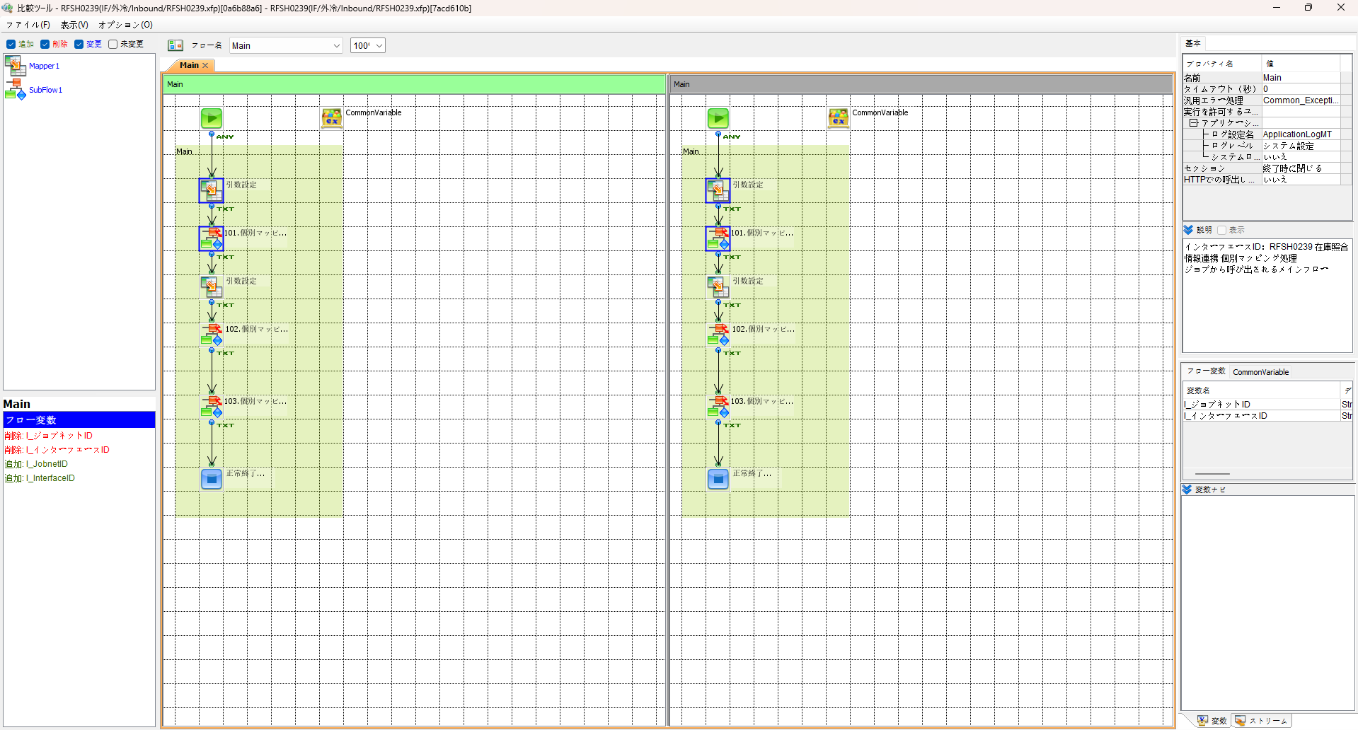
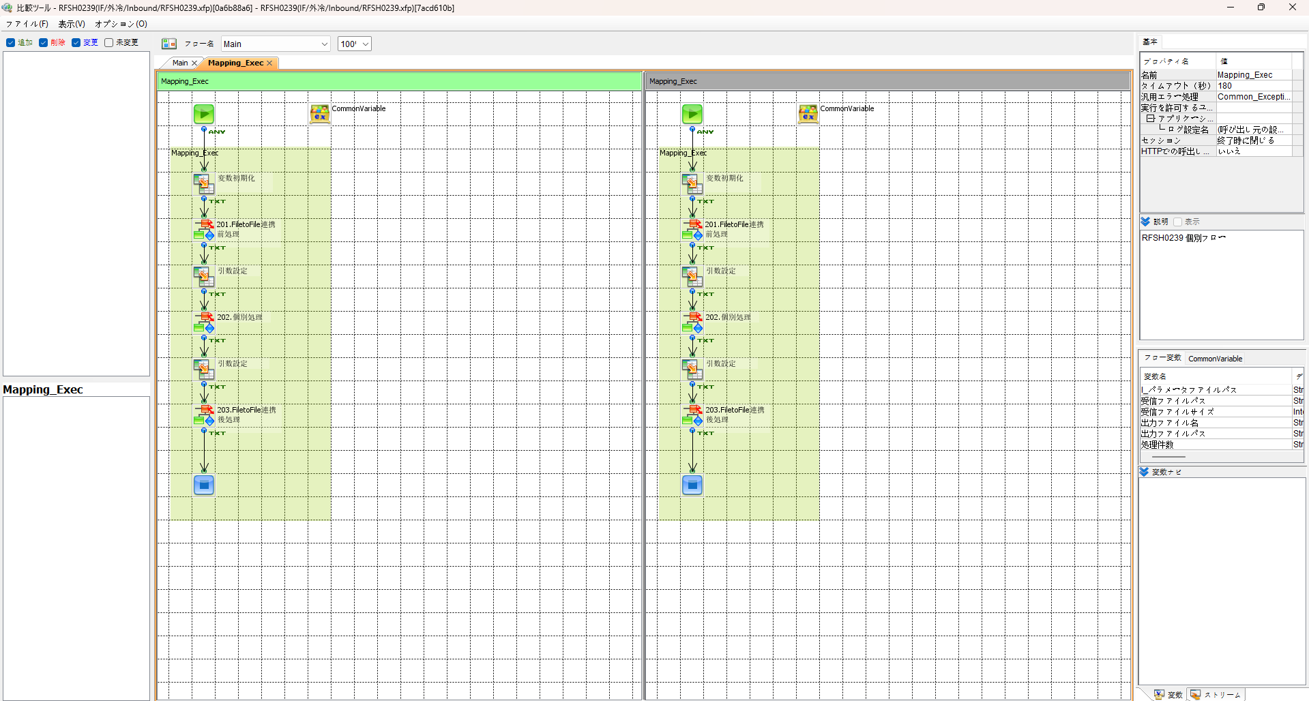

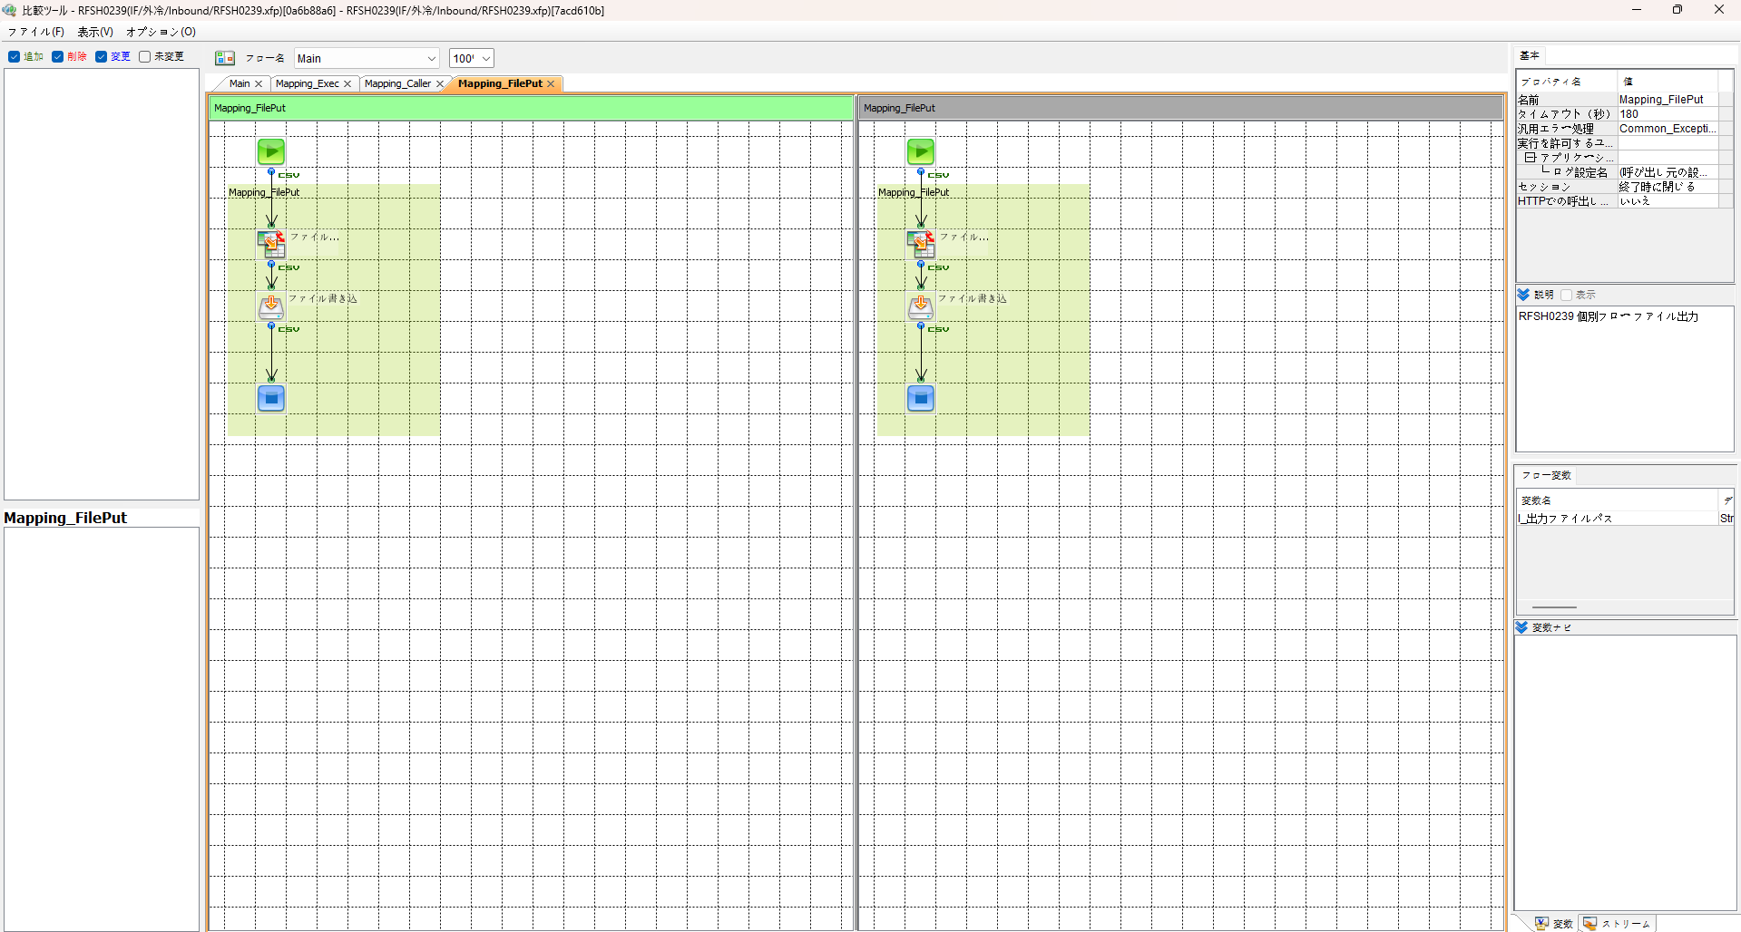

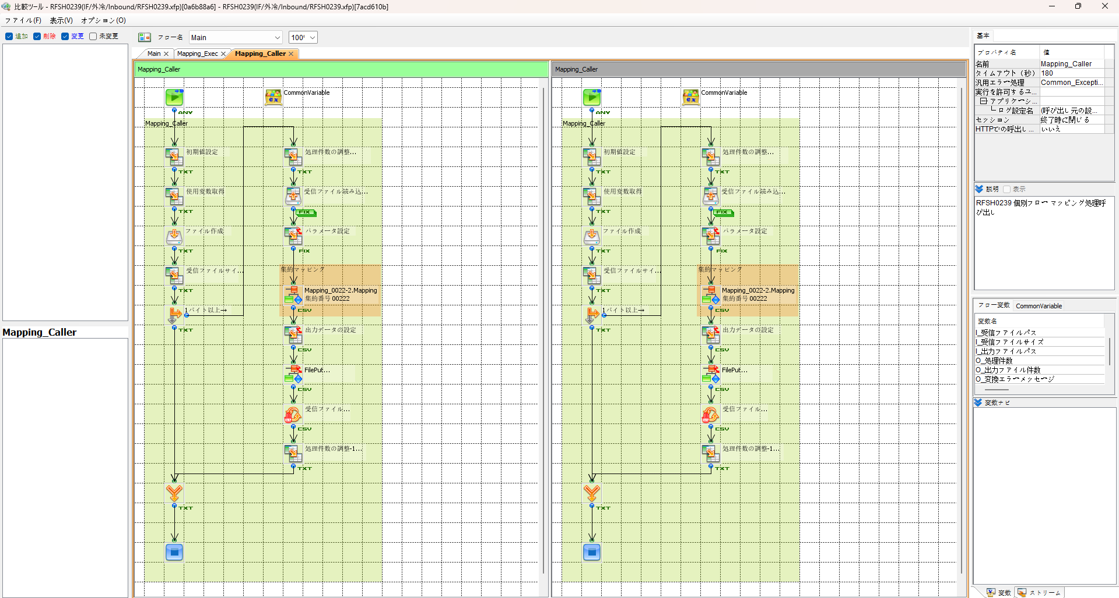

エビデンス(共通)
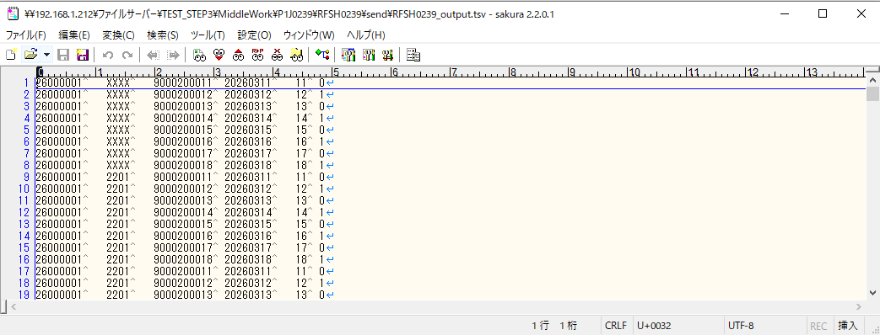
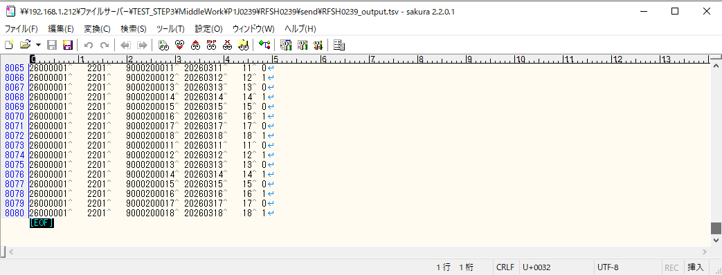
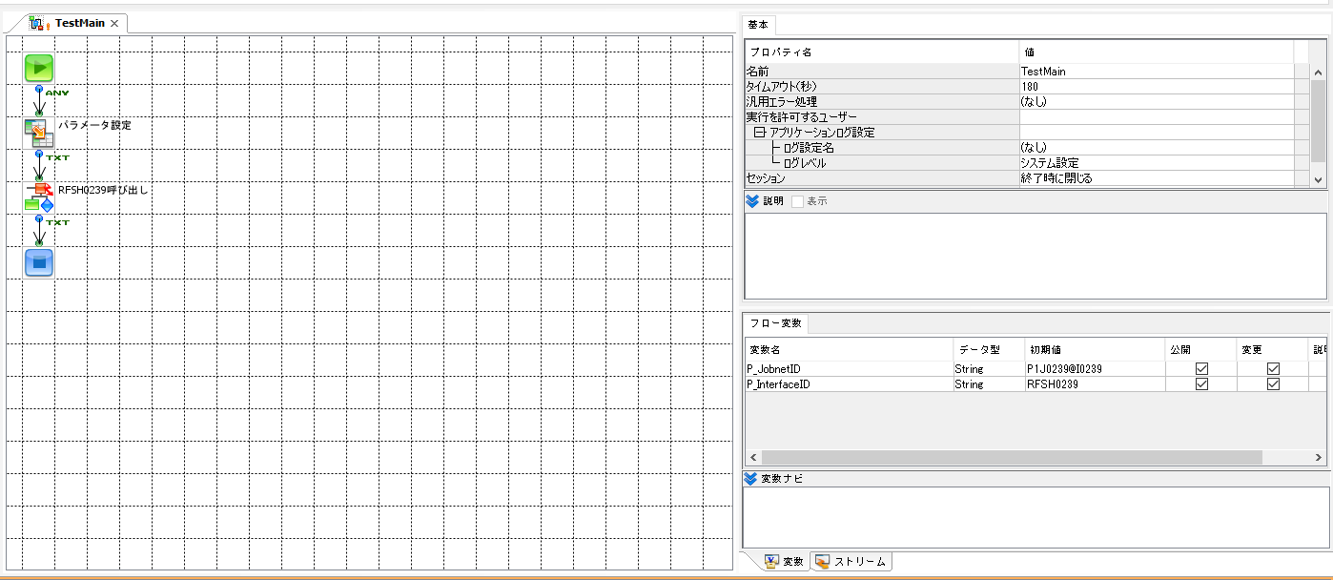
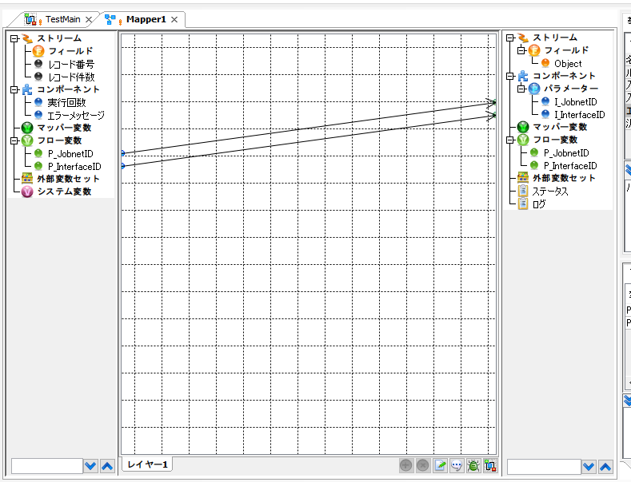
テスト実施
テストフロー

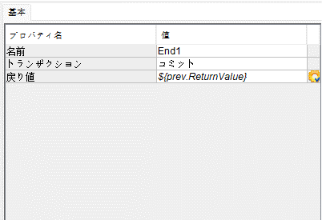

起動パラメータ.フロー変数を
RFSH0239.Mainのパラメータに受け渡す

RFSH0239 Main の戻り値をテストフローの戻り値に設定

■1回目 正常系・1000件未満・ファイル送信前結合有無=false

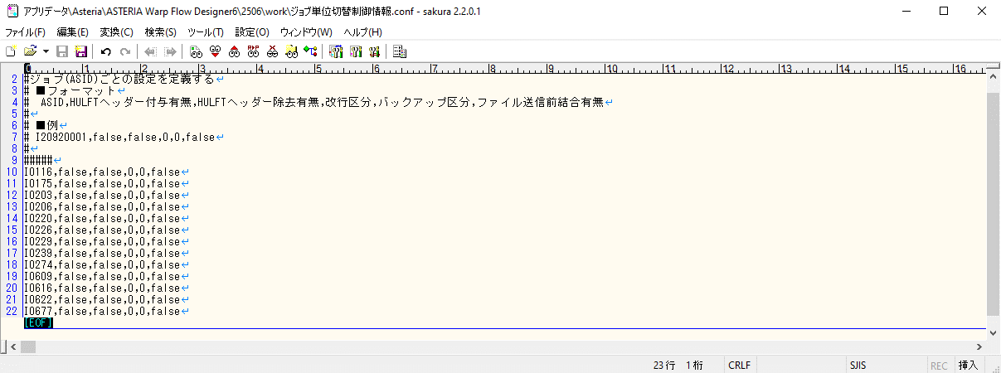

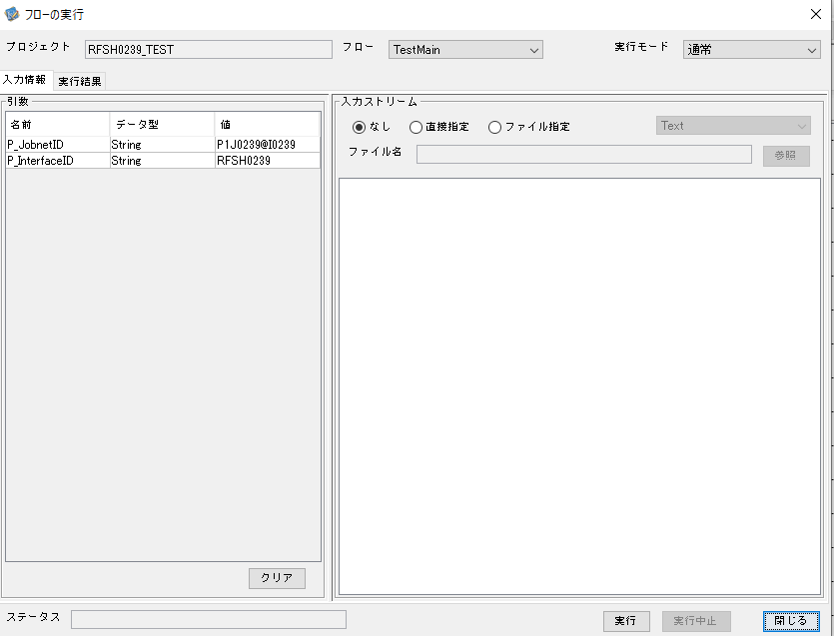

 |  | 実行結果

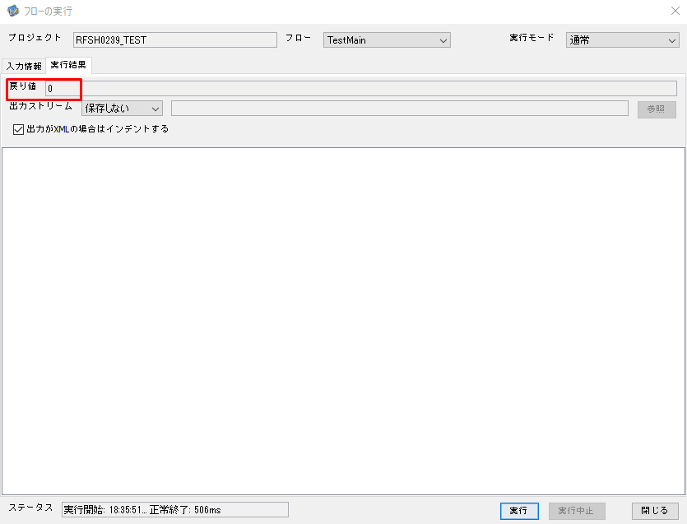
 | No.1-2-1

 | No.1-1-1
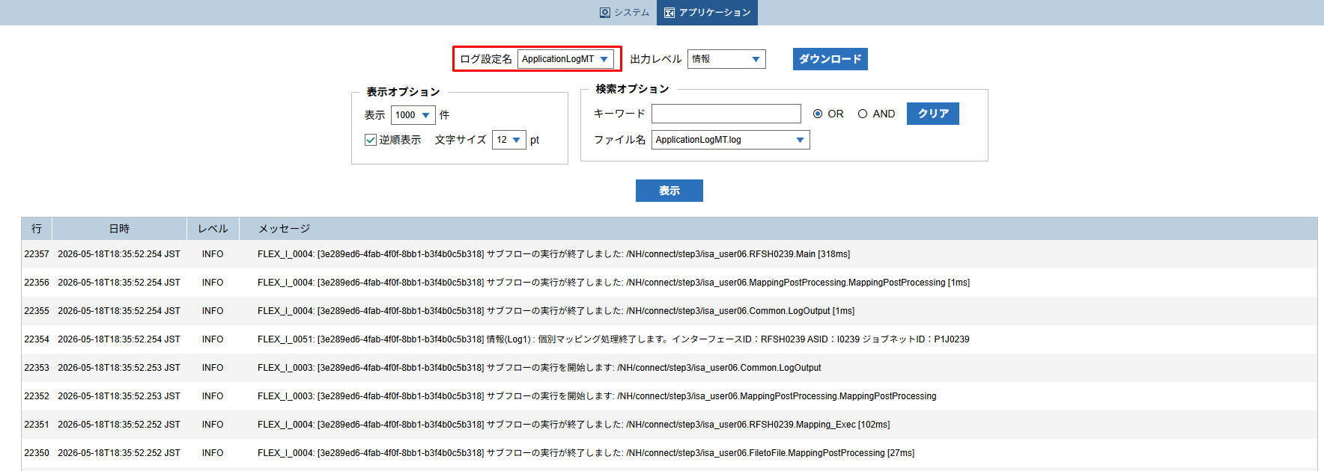

 |  | 行 | 日時 | レベル | メッセージ
 |  | 22305 | 2026-05-18T18:35:51.936 JST | INFO | FLEX_I_0003: [3e289ed6-4fab-4f0f-8bb1-b3f4b0c5b318] サブフローの実行を開始します: /NH/connect/step3/isa_user06.RFSH0239.Main
 | No.2-1-1 | 22306 | 2026-05-18T18:35:51.938 JST | INFO | FLEX_I_0003: [3e289ed6-4fab-4f0f-8bb1-b3f4b0c5b318] サブフローの実行を開始します: /NH/connect/step3/isa_user06.MappingPreProcessing.MappingPreProcessing
 |  | 22307 | 2026-05-18T18:35:51.939 JST | INFO | FLEX_I_0003: [3e289ed6-4fab-4f0f-8bb1-b3f4b0c5b318] サブフローの実行を開始します: /NH/connect/step3/isa_user06.Common.LogOutput
 | No.2-2-1 | 22308 | 2026-05-18T18:35:51.939 JST | INFO | FLEX_I_0051: [3e289ed6-4fab-4f0f-8bb1-b3f4b0c5b318] 情報(Log1) : 個別マッピング処理開始します。インターフェースID：RFSH0239 ASID：I0239 ジョブネットID：P1J0239
 |  | 22309 | 2026-05-18T18:35:51.939 JST | INFO | FLEX_I_0004: [3e289ed6-4fab-4f0f-8bb1-b3f4b0c5b318] サブフローの実行が終了しました: /NH/connect/step3/isa_user06.Common.LogOutput [0ms]
 |  | 22310 | 2026-05-18T18:35:51.941 JST | INFO | FLEX_I_0003: [3e289ed6-4fab-4f0f-8bb1-b3f4b0c5b318] サブフローの実行を開始します: /NH/connect/step3/isa_user06.Common.InputParameterCheck
 |  | 22311 | 2026-05-18T18:35:51.941 JST | INFO | FLEX_I_0004: [3e289ed6-4fab-4f0f-8bb1-b3f4b0c5b318] サブフローの実行が終了しました: /NH/connect/step3/isa_user06.Common.InputParameterCheck [0ms]
 |  | 22312 | 2026-05-18T18:35:51.941 JST | INFO | FLEX_I_0003: [3e289ed6-4fab-4f0f-8bb1-b3f4b0c5b318] サブフローの実行を開始します: /NH/connect/step3/isa_user06.Common.SettingInit
 |  | 22313 | 2026-05-18T18:35:51.960 JST | INFO | FLEX_I_0004: [3e289ed6-4fab-4f0f-8bb1-b3f4b0c5b318] サブフローの実行が終了しました: /NH/connect/step3/isa_user06.Common.SettingInit [19ms]
 |  | 22314 | 2026-05-18T18:35:51.960 JST | INFO | FLEX_I_0003: [3e289ed6-4fab-4f0f-8bb1-b3f4b0c5b318] サブフローの実行を開始します: /NH/connect/step3/isa_user06.Common.ParameterFileGet
 |  | 22315 | 2026-05-18T18:35:51.969 JST | INFO | FLEX_I_0004: [3e289ed6-4fab-4f0f-8bb1-b3f4b0c5b318] サブフローの実行が終了しました: /NH/connect/step3/isa_user06.Common.ParameterFileGet [9ms]
 |  | 22316 | 2026-05-18T18:35:51.969 JST | INFO | FLEX_I_0003: [3e289ed6-4fab-4f0f-8bb1-b3f4b0c5b318] サブフローの実行を開始します: /NH/connect/step3/isa_user06.Common_FileSendReceive.WorkFileDelete
 |  | 22317 | 2026-05-18T18:35:52.118 JST | INFO | FLEX_I_0004: [3e289ed6-4fab-4f0f-8bb1-b3f4b0c5b318] サブフローの実行が終了しました: /NH/connect/step3/isa_user06.Common_FileSendReceive.WorkFileDelete [149ms]
 |  | 22318 | 2026-05-18T18:35:52.120 JST | INFO | FLEX_I_0003: [3e289ed6-4fab-4f0f-8bb1-b3f4b0c5b318] サブフローの実行を開始します: /NH/connect/step3/isa_user06.Common.ParameterFileGet
 |  | 22319 | 2026-05-18T18:35:52.146 JST | INFO | FLEX_I_0004: [3e289ed6-4fab-4f0f-8bb1-b3f4b0c5b318] サブフローの実行が終了しました: /NH/connect/step3/isa_user06.Common.ParameterFileGet [26ms]
 |  | 22320 | 2026-05-18T18:35:52.146 JST | INFO | FLEX_I_0003: [3e289ed6-4fab-4f0f-8bb1-b3f4b0c5b318] サブフローの実行を開始します: /NH/connect/step3/isa_user06.Common_FileSendReceive.WorkFileDelete
 |  | 22321 | 2026-05-18T18:35:52.148 JST | INFO | FLEX_I_0004: [3e289ed6-4fab-4f0f-8bb1-b3f4b0c5b318] サブフローの実行が終了しました: /NH/connect/step3/isa_user06.Common_FileSendReceive.WorkFileDelete [2ms]
 |  | 22322 | 2026-05-18T18:35:52.149 JST | INFO | FLEX_I_0003: [3e289ed6-4fab-4f0f-8bb1-b3f4b0c5b318] サブフローの実行を開始します: /NH/connect/step3/isa_user06.Common_Conversion.GetConversionMst
 |  | 22323 | 2026-05-18T18:35:52.150 JST | INFO | FLEX_I_0004: [3e289ed6-4fab-4f0f-8bb1-b3f4b0c5b318] サブフローの実行が終了しました: /NH/connect/step3/isa_user06.Common_Conversion.GetConversionMst [1ms]
 |  | 22324 | 2026-05-18T18:35:52.150 JST | INFO | FLEX_I_0004: [3e289ed6-4fab-4f0f-8bb1-b3f4b0c5b318] サブフローの実行が終了しました: /NH/connect/step3/isa_user06.MappingPreProcessing.MappingPreProcessing [212ms]
 |  | 22325 | 2026-05-18T18:35:52.150 JST | INFO | FLEX_I_0003: [3e289ed6-4fab-4f0f-8bb1-b3f4b0c5b318] サブフローの実行を開始します: /NH/connect/step3/isa_user06.RFSH0239.Mapping_Exec
 | No.3-1-1 | 22326 | 2026-05-18T18:35:52.150 JST | INFO | FLEX_I_0003: [3e289ed6-4fab-4f0f-8bb1-b3f4b0c5b318] サブフローの実行を開始します: /NH/connect/step3/isa_user06.FiletoFile.MappingPreProcessing
 |  | 22327 | 2026-05-18T18:35:52.152 JST | INFO | FLEX_I_0003: [3e289ed6-4fab-4f0f-8bb1-b3f4b0c5b318] サブフローの実行を開始します: /NH/connect/step3/isa_user06.Common.ParameterFileGet
 |  | 22328 | 2026-05-18T18:35:52.163 JST | INFO | FLEX_I_0004: [3e289ed6-4fab-4f0f-8bb1-b3f4b0c5b318] サブフローの実行が終了しました: /NH/connect/step3/isa_user06.Common.ParameterFileGet [11ms]
 |  | 22329 | 2026-05-18T18:35:52.173 JST | INFO | FLEX_I_0003: [3e289ed6-4fab-4f0f-8bb1-b3f4b0c5b318] サブフローの実行を開始します: /NH/connect/step3/isa_user06.Common.ParameterFilePut
 |  | 22330 | 2026-05-18T18:35:52.177 JST | INFO | FLEX_I_0003: [3e289ed6-4fab-4f0f-8bb1-b3f4b0c5b318] サブフローの実行を開始します: /NH/connect/step3/isa_user06.Common.ParameterFileGet
 |  | 22331 | 2026-05-18T18:35:52.185 JST | INFO | FLEX_I_0004: [3e289ed6-4fab-4f0f-8bb1-b3f4b0c5b318] サブフローの実行が終了しました: /NH/connect/step3/isa_user06.Common.ParameterFileGet [8ms]
 |  | 22332 | 2026-05-18T18:35:52.196 JST | INFO | FLEX_I_0004: [3e289ed6-4fab-4f0f-8bb1-b3f4b0c5b318] サブフローの実行が終了しました: /NH/connect/step3/isa_user06.Common.ParameterFilePut [23ms]
 |  | 22333 | 2026-05-18T18:35:52.197 JST | INFO | FLEX_I_0004: [3e289ed6-4fab-4f0f-8bb1-b3f4b0c5b318] サブフローの実行が終了しました: /NH/connect/step3/isa_user06.FiletoFile.MappingPreProcessing [47ms]
 |  | 22334 | 2026-05-18T18:35:52.197 JST | INFO | FLEX_I_0003: [3e289ed6-4fab-4f0f-8bb1-b3f4b0c5b318] サブフローの実行を開始します: /NH/connect/step3/isa_user06.RFSH0239.Mapping_Caller
 | No.4-1-1 | 22335 | 2026-05-18T18:35:52.215 JST | INFO | FLEX_I_0003: [3e289ed6-4fab-4f0f-8bb1-b3f4b0c5b318] サブフローの実行を開始します: /NH/connect/step3/isa_user06.Mapping_0022-2.Mapping
 | No.4-2-1 | 22336 | 2026-05-18T18:35:52.221 JST | INFO | FLEX_I_0004: [3e289ed6-4fab-4f0f-8bb1-b3f4b0c5b318] サブフローの実行が終了しました: /NH/connect/step3/isa_user06.Mapping_0022-2.Mapping [6ms]
 |  | 22337 | 2026-05-18T18:35:52.221 JST | INFO | FLEX_I_0003: [3e289ed6-4fab-4f0f-8bb1-b3f4b0c5b318] サブフローの実行を開始します: /NH/connect/step3/isa_user06.RFSH0239.Mapping_FilePut
 |  | 22338 | 2026-05-18T18:35:52.224 JST | INFO | FLEX_I_0004: [3e289ed6-4fab-4f0f-8bb1-b3f4b0c5b318] サブフローの実行が終了しました: /NH/connect/step3/isa_user06.RFSH0239.Mapping_FilePut [3ms]
 |  | 22339 | 2026-05-18T18:35:52.225 JST | INFO | FLEX_I_0004: [3e289ed6-4fab-4f0f-8bb1-b3f4b0c5b318] サブフローの実行が終了しました: /NH/connect/step3/isa_user06.RFSH0239.Mapping_Caller [28ms]
 | No.5-1-1 | 22340 | 2026-05-18T18:35:52.225 JST | INFO | FLEX_I_0003: [3e289ed6-4fab-4f0f-8bb1-b3f4b0c5b318] サブフローの実行を開始します: /NH/connect/step3/isa_user06.FiletoFile.MappingPostProcessing
 |  | 22341 | 2026-05-18T18:35:52.226 JST | INFO | FLEX_I_0003: [3e289ed6-4fab-4f0f-8bb1-b3f4b0c5b318] サブフローの実行を開始します: /NH/connect/step3/isa_user06.Common.LogOutput
 | No.5-3-1 | 22342 | 2026-05-18T18:35:52.227 JST | INFO | FLEX_I_0051: [3e289ed6-4fab-4f0f-8bb1-b3f4b0c5b318] 情報(Log1) : ファイルを作成しました。インターフェースID：RFSH0239 ASID：I0239 ジョブネットID：P1J0239 ファイル名：RFSH0239_output.tsv 処理件数：8件
 |  | 22343 | 2026-05-18T18:35:52.227 JST | INFO | FLEX_I_0004: [3e289ed6-4fab-4f0f-8bb1-b3f4b0c5b318] サブフローの実行が終了しました: /NH/connect/step3/isa_user06.Common.LogOutput [1ms]
 |  | 22344 | 2026-05-18T18:35:52.228 JST | INFO | FLEX_I_0003: [3e289ed6-4fab-4f0f-8bb1-b3f4b0c5b318] サブフローの実行を開始します: /NH/connect/step3/isa_user06.Common_FileSendReceive.OutputFileCopy
 |  | 22345 | 2026-05-18T18:35:52.228 JST | INFO | FLEX_I_0004: [3e289ed6-4fab-4f0f-8bb1-b3f4b0c5b318] サブフローの実行が終了しました: /NH/connect/step3/isa_user06.Common_FileSendReceive.OutputFileCopy [0ms]
 |  | 22346 | 2026-05-18T18:35:52.229 JST | INFO | FLEX_I_0003: [3e289ed6-4fab-4f0f-8bb1-b3f4b0c5b318] サブフローの実行を開始します: /NH/connect/step3/isa_user06.Common.ParameterFilePut
 |  | 22347 | 2026-05-18T18:35:52.233 JST | INFO | FLEX_I_0003: [3e289ed6-4fab-4f0f-8bb1-b3f4b0c5b318] サブフローの実行を開始します: /NH/connect/step3/isa_user06.Common.ParameterFileGet
 |  | 22348 | 2026-05-18T18:35:52.242 JST | INFO | FLEX_I_0004: [3e289ed6-4fab-4f0f-8bb1-b3f4b0c5b318] サブフローの実行が終了しました: /NH/connect/step3/isa_user06.Common.ParameterFileGet [9ms]
 |  | 22349 | 2026-05-18T18:35:52.252 JST | INFO | FLEX_I_0004: [3e289ed6-4fab-4f0f-8bb1-b3f4b0c5b318] サブフローの実行が終了しました: /NH/connect/step3/isa_user06.Common.ParameterFilePut [23ms]
 |  | 22350 | 2026-05-18T18:35:52.252 JST | INFO | FLEX_I_0004: [3e289ed6-4fab-4f0f-8bb1-b3f4b0c5b318] サブフローの実行が終了しました: /NH/connect/step3/isa_user06.FiletoFile.MappingPostProcessing [27ms]
 |  | 22351 | 2026-05-18T18:35:52.252 JST | INFO | FLEX_I_0004: [3e289ed6-4fab-4f0f-8bb1-b3f4b0c5b318] サブフローの実行が終了しました: /NH/connect/step3/isa_user06.RFSH0239.Mapping_Exec [102ms]
 | No.6-1-1 | 22352 | 2026-05-18T18:35:52.253 JST | INFO | FLEX_I_0003: [3e289ed6-4fab-4f0f-8bb1-b3f4b0c5b318] サブフローの実行を開始します: /NH/connect/step3/isa_user06.MappingPostProcessing.MappingPostProcessing
 |  | 22353 | 2026-05-18T18:35:52.253 JST | INFO | FLEX_I_0003: [3e289ed6-4fab-4f0f-8bb1-b3f4b0c5b318] サブフローの実行を開始します: /NH/connect/step3/isa_user06.Common.LogOutput
 |  | 22354 | 2026-05-18T18:35:52.254 JST | INFO | FLEX_I_0051: [3e289ed6-4fab-4f0f-8bb1-b3f4b0c5b318] 情報(Log1) : 個別マッピング処理終了します。インターフェースID：RFSH0239 ASID：I0239 ジョブネットID：P1J0239
 |  | 22355 | 2026-05-18T18:35:52.254 JST | INFO | FLEX_I_0004: [3e289ed6-4fab-4f0f-8bb1-b3f4b0c5b318] サブフローの実行が終了しました: /NH/connect/step3/isa_user06.Common.LogOutput [1ms]
 |  | 22356 | 2026-05-18T18:35:52.254 JST | INFO | FLEX_I_0004: [3e289ed6-4fab-4f0f-8bb1-b3f4b0c5b318] サブフローの実行が終了しました: /NH/connect/step3/isa_user06.MappingPostProcessing.MappingPostProcessing [1ms]
 |  | 22357 | 2026-05-18T18:35:52.254 JST | INFO | FLEX_I_0004: [3e289ed6-4fab-4f0f-8bb1-b3f4b0c5b318] サブフローの実行が終了しました: /NH/connect/step3/isa_user06.RFSH0239.Main [318ms]

 | No.3-2-1

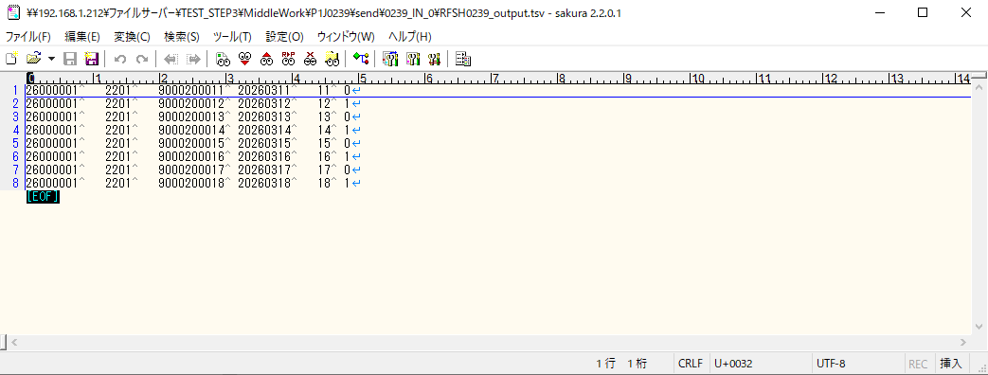
 | No.7-1-1

 | No.5-4-1

■2回目 異常系・起動パラメータ不正

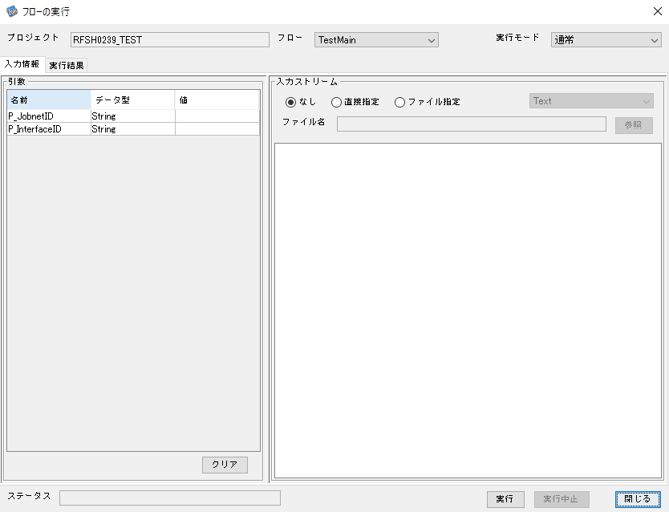

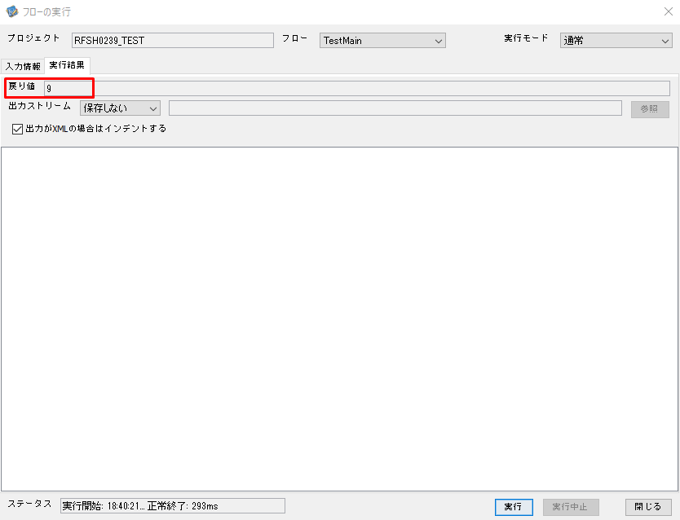
 | No.1-2-2
 | No.2-2-2

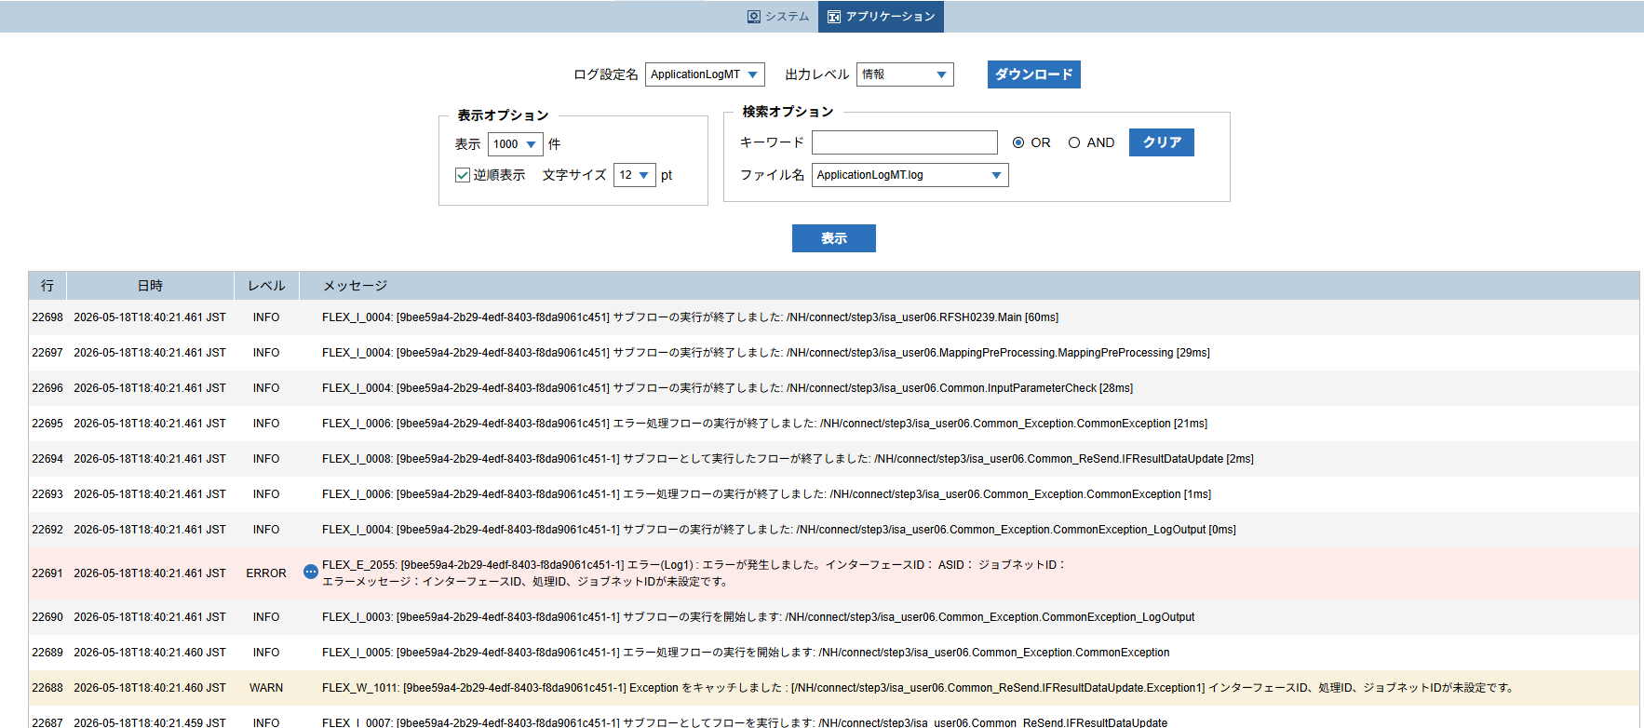

 |  | 行 | 日時 | レベル | メッセージ
 |  | 22676 | 2026-05-18T18:40:21.401 JST | INFO | FLEX_I_0003: [9bee59a4-2b29-4edf-8403-f8da9061c451] サブフローの実行を開始します: /NH/connect/step3/isa_user06.RFSH0239.Main
 |  | 22677 | 2026-05-18T18:40:21.432 JST | INFO | FLEX_I_0003: [9bee59a4-2b29-4edf-8403-f8da9061c451] サブフローの実行を開始します: /NH/connect/step3/isa_user06.MappingPreProcessing.MappingPreProcessing
 |  | 22678 | 2026-05-18T18:40:21.432 JST | INFO | FLEX_I_0003: [9bee59a4-2b29-4edf-8403-f8da9061c451] サブフローの実行を開始します: /NH/connect/step3/isa_user06.Common.LogOutput
 |  | 22679 | 2026-05-18T18:40:21.433 JST | INFO | FLEX_I_0051: [9bee59a4-2b29-4edf-8403-f8da9061c451] 情報(Log1) : 個別マッピング処理開始します。インターフェースID： ASID： ジョブネットID：
 |  | 22680 | 2026-05-18T18:40:21.433 JST | INFO | FLEX_I_0004: [9bee59a4-2b29-4edf-8403-f8da9061c451] サブフローの実行が終了しました: /NH/connect/step3/isa_user06.Common.LogOutput [1ms]
 |  | 22681 | 2026-05-18T18:40:21.433 JST | INFO | FLEX_I_0003: [9bee59a4-2b29-4edf-8403-f8da9061c451] サブフローの実行を開始します: /NH/connect/step3/isa_user06.Common.InputParameterCheck
 |  | 22682 | 2026-05-18T18:40:21.440 JST | WARN | FLEX_W_1011: [9bee59a4-2b29-4edf-8403-f8da9061c451] Exception をキャッチしました : [/NH/connect/step3/isa_user06.Common.InputParameterCheck.Exception1] インターフェースID、ジョブネットID、ASIDが未設定です。
 |  | 22683 | 2026-05-18T18:40:21.440 JST | INFO | FLEX_I_0005: [9bee59a4-2b29-4edf-8403-f8da9061c451] エラー処理フローの実行を開始します: /NH/connect/step3/isa_user06.Common_Exception.CommonException
 |  | 22684 | 2026-05-18T18:40:21.440 JST | INFO | FLEX_I_0003: [9bee59a4-2b29-4edf-8403-f8da9061c451] サブフローの実行を開始します: /NH/connect/step3/isa_user06.Common_Exception.CommonException_LogOutput
 |  | 22685 | 2026-05-18T18:40:21.442 JST | ERROR | FLEX_E_2055: [9bee59a4-2b29-4edf-8403-f8da9061c451] エラー(Log1) : エラーが発生しました。インターフェースID： ASID： ジョブネットID：
 |  | 22686 | 2026-05-18T18:40:21.442 JST | INFO | FLEX_I_0004: [9bee59a4-2b29-4edf-8403-f8da9061c451] サブフローの実行が終了しました: /NH/connect/step3/isa_user06.Common_Exception.CommonException_LogOutput [2ms]
 |  | 22687 | 2026-05-18T18:40:21.459 JST | INFO | FLEX_I_0007: [9bee59a4-2b29-4edf-8403-f8da9061c451-1] サブフローとしてフローを実行します: /NH/connect/step3/isa_user06.Common_ReSend.IFResultDataUpdate
 |  | 22688 | 2026-05-18T18:40:21.460 JST | WARN | FLEX_W_1011: [9bee59a4-2b29-4edf-8403-f8da9061c451-1] Exception をキャッチしました : [/NH/connect/step3/isa_user06.Common_ReSend.IFResultDataUpdate.Exception1] インターフェースID、処理ID、ジョブネットIDが未設定です。
 |  | 22689 | 2026-05-18T18:40:21.460 JST | INFO | FLEX_I_0005: [9bee59a4-2b29-4edf-8403-f8da9061c451-1] エラー処理フローの実行を開始します: /NH/connect/step3/isa_user06.Common_Exception.CommonException
 |  | 22690 | 2026-05-18T18:40:21.461 JST | INFO | FLEX_I_0003: [9bee59a4-2b29-4edf-8403-f8da9061c451-1] サブフローの実行を開始します: /NH/connect/step3/isa_user06.Common_Exception.CommonException_LogOutput
 |  | 22691 | 2026-05-18T18:40:21.461 JST | ERROR | FLEX_E_2055: [9bee59a4-2b29-4edf-8403-f8da9061c451-1] エラー(Log1) : エラーが発生しました。インターフェースID： ASID： ジョブネットID：
 |  | 22692 | 2026-05-18T18:40:21.461 JST | INFO | FLEX_I_0004: [9bee59a4-2b29-4edf-8403-f8da9061c451-1] サブフローの実行が終了しました: /NH/connect/step3/isa_user06.Common_Exception.CommonException_LogOutput [0ms]
 |  | 22693 | 2026-05-18T18:40:21.461 JST | INFO | FLEX_I_0006: [9bee59a4-2b29-4edf-8403-f8da9061c451-1] エラー処理フローの実行が終了しました: /NH/connect/step3/isa_user06.Common_Exception.CommonException [1ms]
 |  | 22694 | 2026-05-18T18:40:21.461 JST | INFO | FLEX_I_0008: [9bee59a4-2b29-4edf-8403-f8da9061c451-1] サブフローとして実行したフローが終了しました: /NH/connect/step3/isa_user06.Common_ReSend.IFResultDataUpdate [2ms]
 |  | 22695 | 2026-05-18T18:40:21.461 JST | INFO | FLEX_I_0006: [9bee59a4-2b29-4edf-8403-f8da9061c451] エラー処理フローの実行が終了しました: /NH/connect/step3/isa_user06.Common_Exception.CommonException [21ms]
 |  | 22696 | 2026-05-18T18:40:21.461 JST | INFO | FLEX_I_0004: [9bee59a4-2b29-4edf-8403-f8da9061c451] サブフローの実行が終了しました: /NH/connect/step3/isa_user06.Common.InputParameterCheck [28ms]
 |  | 22697 | 2026-05-18T18:40:21.461 JST | INFO | FLEX_I_0004: [9bee59a4-2b29-4edf-8403-f8da9061c451] サブフローの実行が終了しました: /NH/connect/step3/isa_user06.MappingPreProcessing.MappingPreProcessing [29ms]
 |  | 22698 | 2026-05-18T18:40:21.461 JST | INFO | FLEX_I_0004: [9bee59a4-2b29-4edf-8403-f8da9061c451] サブフローの実行が終了しました: /NH/connect/step3/isa_user06.RFSH0239.Main [60ms]

■3回目 正常系・ファイル送信前結合有無=true

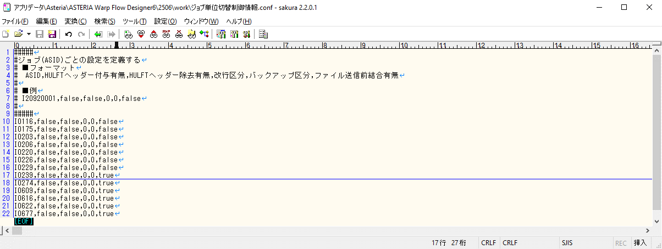

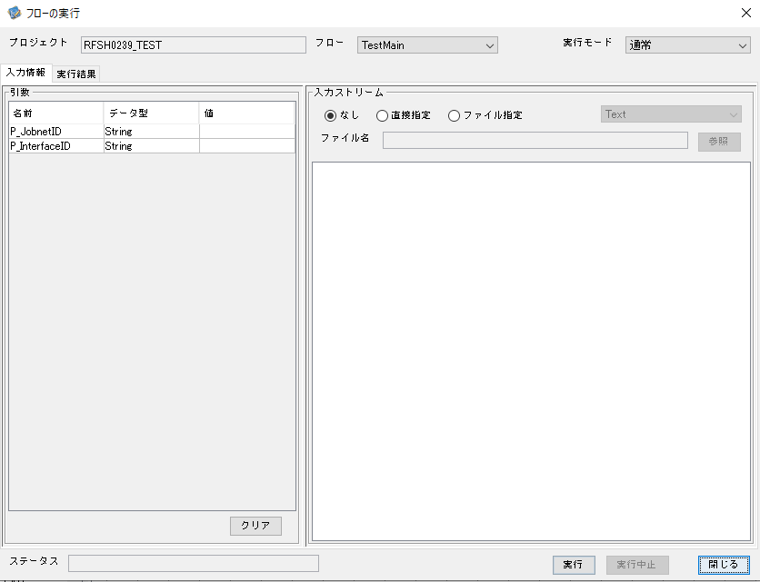

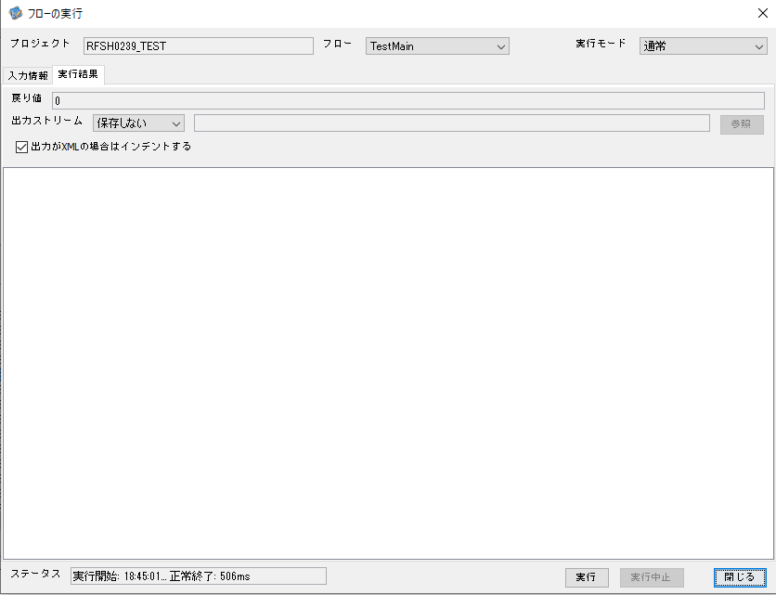

 |  | 行 | 日時 | レベル | メッセージ
 |  | 22985 | 2026-05-18T18:45:01.472 JST | INFO | FLEX_I_0003: [be366862-5c78-4157-8659-d32a793b4a2b] サブフローの実行を開始します: /NH/connect/step3/isa_user06.RFSH0239.Main
 |  | 22986 | 2026-05-18T18:45:01.473 JST | INFO | FLEX_I_0003: [be366862-5c78-4157-8659-d32a793b4a2b] サブフローの実行を開始します: /NH/connect/step3/isa_user06.MappingPreProcessing.MappingPreProcessing
 |  | 22987 | 2026-05-18T18:45:01.474 JST | INFO | FLEX_I_0003: [be366862-5c78-4157-8659-d32a793b4a2b] サブフローの実行を開始します: /NH/connect/step3/isa_user06.Common.LogOutput
 |  | 22988 | 2026-05-18T18:45:01.475 JST | INFO | FLEX_I_0051: [be366862-5c78-4157-8659-d32a793b4a2b] 情報(Log1) : 個別マッピング処理開始します。インターフェースID：RFSH0239 ASID：I0239 ジョブネットID：P1J0239
 |  | 22989 | 2026-05-18T18:45:01.475 JST | INFO | FLEX_I_0004: [be366862-5c78-4157-8659-d32a793b4a2b] サブフローの実行が終了しました: /NH/connect/step3/isa_user06.Common.LogOutput [1ms]
 |  | 22990 | 2026-05-18T18:45:01.475 JST | INFO | FLEX_I_0003: [be366862-5c78-4157-8659-d32a793b4a2b] サブフローの実行を開始します: /NH/connect/step3/isa_user06.Common.InputParameterCheck
 |  | 22991 | 2026-05-18T18:45:01.475 JST | INFO | FLEX_I_0004: [be366862-5c78-4157-8659-d32a793b4a2b] サブフローの実行が終了しました: /NH/connect/step3/isa_user06.Common.InputParameterCheck [0ms]
 |  | 22992 | 2026-05-18T18:45:01.476 JST | INFO | FLEX_I_0003: [be366862-5c78-4157-8659-d32a793b4a2b] サブフローの実行を開始します: /NH/connect/step3/isa_user06.Common.SettingInit
 |  | 22993 | 2026-05-18T18:45:01.496 JST | INFO | FLEX_I_0004: [be366862-5c78-4157-8659-d32a793b4a2b] サブフローの実行が終了しました: /NH/connect/step3/isa_user06.Common.SettingInit [20ms]
 |  | 22994 | 2026-05-18T18:45:01.496 JST | INFO | FLEX_I_0003: [be366862-5c78-4157-8659-d32a793b4a2b] サブフローの実行を開始します: /NH/connect/step3/isa_user06.Common.ParameterFileGet
 |  | 22995 | 2026-05-18T18:45:01.507 JST | INFO | FLEX_I_0004: [be366862-5c78-4157-8659-d32a793b4a2b] サブフローの実行が終了しました: /NH/connect/step3/isa_user06.Common.ParameterFileGet [11ms]
 |  | 22996 | 2026-05-18T18:45:01.507 JST | INFO | FLEX_I_0003: [be366862-5c78-4157-8659-d32a793b4a2b] サブフローの実行を開始します: /NH/connect/step3/isa_user06.Common_FileSendReceive.WorkFileDelete
 |  | 22997 | 2026-05-18T18:45:01.530 JST | INFO | FLEX_I_0004: [be366862-5c78-4157-8659-d32a793b4a2b] サブフローの実行が終了しました: /NH/connect/step3/isa_user06.Common_FileSendReceive.WorkFileDelete [23ms]
 |  | 22998 | 2026-05-18T18:45:01.531 JST | INFO | FLEX_I_0003: [be366862-5c78-4157-8659-d32a793b4a2b] サブフローの実行を開始します: /NH/connect/step3/isa_user06.Common.ParameterFileGet
 |  | 22999 | 2026-05-18T18:45:01.540 JST | INFO | FLEX_I_0004: [be366862-5c78-4157-8659-d32a793b4a2b] サブフローの実行が終了しました: /NH/connect/step3/isa_user06.Common.ParameterFileGet [9ms]
 |  | 23000 | 2026-05-18T18:45:01.541 JST | INFO | FLEX_I_0003: [be366862-5c78-4157-8659-d32a793b4a2b] サブフローの実行を開始します: /NH/connect/step3/isa_user06.Common_FileSendReceive.WorkFileDelete
 |  | 23001 | 2026-05-18T18:45:01.541 JST | INFO | FLEX_I_0004: [be366862-5c78-4157-8659-d32a793b4a2b] サブフローの実行が終了しました: /NH/connect/step3/isa_user06.Common_FileSendReceive.WorkFileDelete [0ms]
 |  | 23002 | 2026-05-18T18:45:01.542 JST | INFO | FLEX_I_0003: [be366862-5c78-4157-8659-d32a793b4a2b] サブフローの実行を開始します: /NH/connect/step3/isa_user06.Common_Conversion.GetConversionMst
 |  | 23003 | 2026-05-18T18:45:01.543 JST | INFO | FLEX_I_0004: [be366862-5c78-4157-8659-d32a793b4a2b] サブフローの実行が終了しました: /NH/connect/step3/isa_user06.Common_Conversion.GetConversionMst [1ms]
 |  | 23004 | 2026-05-18T18:45:01.543 JST | INFO | FLEX_I_0004: [be366862-5c78-4157-8659-d32a793b4a2b] サブフローの実行が終了しました: /NH/connect/step3/isa_user06.MappingPreProcessing.MappingPreProcessing [70ms]
 |  | 23005 | 2026-05-18T18:45:01.543 JST | INFO | FLEX_I_0003: [be366862-5c78-4157-8659-d32a793b4a2b] サブフローの実行を開始します: /NH/connect/step3/isa_user06.RFSH0239.Mapping_Exec
 |  | 23006 | 2026-05-18T18:45:01.603 JST | INFO | FLEX_I_0003: [be366862-5c78-4157-8659-d32a793b4a2b] サブフローの実行を開始します: /NH/connect/step3/isa_user06.FiletoFile.MappingPreProcessing
 |  | 23007 | 2026-05-18T18:45:01.604 JST | INFO | FLEX_I_0003: [be366862-5c78-4157-8659-d32a793b4a2b] サブフローの実行を開始します: /NH/connect/step3/isa_user06.Common.ParameterFileGet
 |  | 23008 | 2026-05-18T18:45:01.621 JST | INFO | FLEX_I_0004: [be366862-5c78-4157-8659-d32a793b4a2b] サブフローの実行が終了しました: /NH/connect/step3/isa_user06.Common.ParameterFileGet [17ms]
 |  | 23009 | 2026-05-18T18:45:01.630 JST | INFO | FLEX_I_0003: [be366862-5c78-4157-8659-d32a793b4a2b] サブフローの実行を開始します: /NH/connect/step3/isa_user06.Common.ParameterFilePut
 |  | 23010 | 2026-05-18T18:45:01.634 JST | INFO | FLEX_I_0003: [be366862-5c78-4157-8659-d32a793b4a2b] サブフローの実行を開始します: /NH/connect/step3/isa_user06.Common.ParameterFileGet
 |  | 23011 | 2026-05-18T18:45:01.644 JST | INFO | FLEX_I_0004: [be366862-5c78-4157-8659-d32a793b4a2b] サブフローの実行が終了しました: /NH/connect/step3/isa_user06.Common.ParameterFileGet [10ms]
 |  | 23012 | 2026-05-18T18:45:01.656 JST | INFO | FLEX_I_0004: [be366862-5c78-4157-8659-d32a793b4a2b] サブフローの実行が終了しました: /NH/connect/step3/isa_user06.Common.ParameterFilePut [26ms]
 |  | 23013 | 2026-05-18T18:45:01.656 JST | INFO | FLEX_I_0003: [be366862-5c78-4157-8659-d32a793b4a2b] サブフローの実行を開始します: /NH/connect/step3/isa_user06.FiletoFile.PutParameterFileCaseMulitipleFiles
 |  | 23014 | 2026-05-18T18:45:01.656 JST | INFO | FLEX_I_0003: [be366862-5c78-4157-8659-d32a793b4a2b] サブフローの実行を開始します: /NH/connect/step3/isa_user06.Common.ParameterFilePut
 |  | 23015 | 2026-05-18T18:45:01.661 JST | INFO | FLEX_I_0003: [be366862-5c78-4157-8659-d32a793b4a2b] サブフローの実行を開始します: /NH/connect/step3/isa_user06.Common.ParameterFileGet
 |  | 23016 | 2026-05-18T18:45:01.669 JST | INFO | FLEX_I_0004: [be366862-5c78-4157-8659-d32a793b4a2b] サブフローの実行が終了しました: /NH/connect/step3/isa_user06.Common.ParameterFileGet [8ms]
 |  | 23017 | 2026-05-18T18:45:01.680 JST | INFO | FLEX_I_0004: [be366862-5c78-4157-8659-d32a793b4a2b] サブフローの実行が終了しました: /NH/connect/step3/isa_user06.Common.ParameterFilePut [24ms]
 |  | 23018 | 2026-05-18T18:45:01.680 JST | INFO | FLEX_I_0003: [be366862-5c78-4157-8659-d32a793b4a2b] サブフローの実行を開始します: /NH/connect/step3/isa_user06.Common.ParameterFilePut
 |  | 23019 | 2026-05-18T18:45:01.685 JST | INFO | FLEX_I_0003: [be366862-5c78-4157-8659-d32a793b4a2b] サブフローの実行を開始します: /NH/connect/step3/isa_user06.Common.ParameterFileGet
 |  | 23020 | 2026-05-18T18:45:01.694 JST | INFO | FLEX_I_0004: [be366862-5c78-4157-8659-d32a793b4a2b] サブフローの実行が終了しました: /NH/connect/step3/isa_user06.Common.ParameterFileGet [9ms]
 |  | 23021 | 2026-05-18T18:45:01.705 JST | INFO | FLEX_I_0004: [be366862-5c78-4157-8659-d32a793b4a2b] サブフローの実行が終了しました: /NH/connect/step3/isa_user06.Common.ParameterFilePut [25ms]
 |  | 23022 | 2026-05-18T18:45:01.706 JST | INFO | FLEX_I_0003: [be366862-5c78-4157-8659-d32a793b4a2b] サブフローの実行を開始します: /NH/connect/step3/isa_user06.Common.ParameterFileGet
 |  | 23023 | 2026-05-18T18:45:01.714 JST | INFO | FLEX_I_0004: [be366862-5c78-4157-8659-d32a793b4a2b] サブフローの実行が終了しました: /NH/connect/step3/isa_user06.Common.ParameterFileGet [8ms]
 |  | 23024 | 2026-05-18T18:45:01.714 JST | INFO | FLEX_I_0004: [be366862-5c78-4157-8659-d32a793b4a2b] サブフローの実行が終了しました: /NH/connect/step3/isa_user06.FiletoFile.PutParameterFileCaseMulitipleFiles [58ms]
 |  | 23025 | 2026-05-18T18:45:01.714 JST | INFO | FLEX_I_0004: [be366862-5c78-4157-8659-d32a793b4a2b] サブフローの実行が終了しました: /NH/connect/step3/isa_user06.FiletoFile.MappingPreProcessing [111ms]
 |  | 23026 | 2026-05-18T18:45:01.715 JST | INFO | FLEX_I_0003: [be366862-5c78-4157-8659-d32a793b4a2b] サブフローの実行を開始します: /NH/connect/step3/isa_user06.RFSH0239.Mapping_Caller
 |  | 23027 | 2026-05-18T18:45:01.734 JST | INFO | FLEX_I_0003: [be366862-5c78-4157-8659-d32a793b4a2b] サブフローの実行を開始します: /NH/connect/step3/isa_user06.Mapping_0022-2.Mapping
 |  | 23028 | 2026-05-18T18:45:01.740 JST | INFO | FLEX_I_0004: [be366862-5c78-4157-8659-d32a793b4a2b] サブフローの実行が終了しました: /NH/connect/step3/isa_user06.Mapping_0022-2.Mapping [6ms]
 |  | 23029 | 2026-05-18T18:45:01.740 JST | INFO | FLEX_I_0003: [be366862-5c78-4157-8659-d32a793b4a2b] サブフローの実行を開始します: /NH/connect/step3/isa_user06.RFSH0239.Mapping_FilePut
 |  | 23030 | 2026-05-18T18:45:01.745 JST | INFO | FLEX_I_0004: [be366862-5c78-4157-8659-d32a793b4a2b] サブフローの実行が終了しました: /NH/connect/step3/isa_user06.RFSH0239.Mapping_FilePut [5ms]
 |  | 23031 | 2026-05-18T18:45:01.746 JST | INFO | FLEX_I_0004: [be366862-5c78-4157-8659-d32a793b4a2b] サブフローの実行が終了しました: /NH/connect/step3/isa_user06.RFSH0239.Mapping_Caller [31ms]
 |  | 23032 | 2026-05-18T18:45:01.747 JST | INFO | FLEX_I_0003: [be366862-5c78-4157-8659-d32a793b4a2b] サブフローの実行を開始します: /NH/connect/step3/isa_user06.FiletoFile.MappingPostProcessing
 |  | 23033 | 2026-05-18T18:45:01.748 JST | INFO | FLEX_I_0003: [be366862-5c78-4157-8659-d32a793b4a2b] サブフローの実行を開始します: /NH/connect/step3/isa_user06.Common.LogOutput
 |  | 23034 | 2026-05-18T18:45:01.749 JST | INFO | FLEX_I_0051: [be366862-5c78-4157-8659-d32a793b4a2b] 情報(Log1) : ファイルを作成しました。インターフェースID：RFSH0239 ASID：I0239 ジョブネットID：P1J0239 ファイル名：RFSH0239_output.tsv 処理件数：8件
 |  | 23035 | 2026-05-18T18:45:01.749 JST | INFO | FLEX_I_0004: [be366862-5c78-4157-8659-d32a793b4a2b] サブフローの実行が終了しました: /NH/connect/step3/isa_user06.Common.LogOutput [1ms]
 |  | 23036 | 2026-05-18T18:45:01.750 JST | INFO | FLEX_I_0003: [be366862-5c78-4157-8659-d32a793b4a2b] サブフローの実行を開始します: /NH/connect/step3/isa_user06.Common_FileSendReceive.OutputFileCopy
 |  | 23037 | 2026-05-18T18:45:01.750 JST | INFO | FLEX_I_0004: [be366862-5c78-4157-8659-d32a793b4a2b] サブフローの実行が終了しました: /NH/connect/step3/isa_user06.Common_FileSendReceive.OutputFileCopy [0ms]
 |  | 23038 | 2026-05-18T18:45:01.751 JST | INFO | FLEX_I_0003: [be366862-5c78-4157-8659-d32a793b4a2b] サブフローの実行を開始します: /NH/connect/step3/isa_user06.Common.ParameterFilePut
 |  | 23039 | 2026-05-18T18:45:01.757 JST | INFO | FLEX_I_0003: [be366862-5c78-4157-8659-d32a793b4a2b] サブフローの実行を開始します: /NH/connect/step3/isa_user06.Common.ParameterFileGet
 |  | 23040 | 2026-05-18T18:45:01.766 JST | INFO | FLEX_I_0004: [be366862-5c78-4157-8659-d32a793b4a2b] サブフローの実行が終了しました: /NH/connect/step3/isa_user06.Common.ParameterFileGet [9ms]
 |  | 23041 | 2026-05-18T18:45:01.778 JST | INFO | FLEX_I_0004: [be366862-5c78-4157-8659-d32a793b4a2b] サブフローの実行が終了しました: /NH/connect/step3/isa_user06.Common.ParameterFilePut [27ms]
 |  | 23042 | 2026-05-18T18:45:01.778 JST | INFO | FLEX_I_0004: [be366862-5c78-4157-8659-d32a793b4a2b] サブフローの実行が終了しました: /NH/connect/step3/isa_user06.FiletoFile.MappingPostProcessing [31ms]
 |  | 23043 | 2026-05-18T18:45:01.778 JST | INFO | FLEX_I_0004: [be366862-5c78-4157-8659-d32a793b4a2b] サブフローの実行が終了しました: /NH/connect/step3/isa_user06.RFSH0239.Mapping_Exec [235ms]
 |  | 23044 | 2026-05-18T18:45:01.785 JST | INFO | FLEX_I_0003: [be366862-5c78-4157-8659-d32a793b4a2b] サブフローの実行を開始します: /NH/connect/step3/isa_user06.MappingPostProcessing.MappingPostProcessing
 |  | 23045 | 2026-05-18T18:45:01.785 JST | INFO | FLEX_I_0003: [be366862-5c78-4157-8659-d32a793b4a2b] サブフローの実行を開始します: /NH/connect/step3/isa_user06.Common.LogOutput
 |  | 23046 | 2026-05-18T18:45:01.786 JST | INFO | FLEX_I_0051: [be366862-5c78-4157-8659-d32a793b4a2b] 情報(Log1) : 個別マッピング処理終了します。インターフェースID：RFSH0239 ASID：I0239 ジョブネットID：P1J0239
 |  | 23047 | 2026-05-18T18:45:01.786 JST | INFO | FLEX_I_0004: [be366862-5c78-4157-8659-d32a793b4a2b] サブフローの実行が終了しました: /NH/connect/step3/isa_user06.Common.LogOutput [1ms]
 |  | 23048 | 2026-05-18T18:45:01.786 JST | INFO | FLEX_I_0004: [be366862-5c78-4157-8659-d32a793b4a2b] サブフローの実行が終了しました: /NH/connect/step3/isa_user06.MappingPostProcessing.MappingPostProcessing [1ms]
 |  | 23049 | 2026-05-18T18:45:01.786 JST | INFO | FLEX_I_0004: [be366862-5c78-4157-8659-d32a793b4a2b] サブフローの実行が終了しました: /NH/connect/step3/isa_user06.RFSH0239.Main [315ms]

 | No.3-2-2

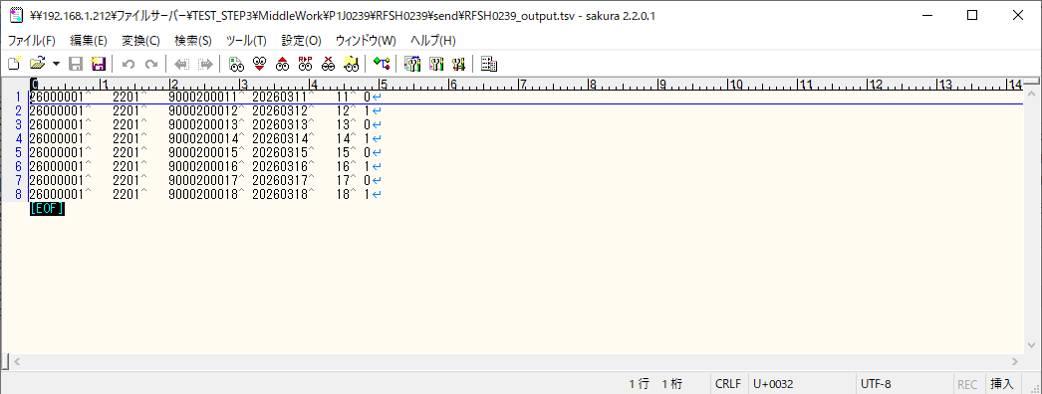

■4回目 異常系・すでにファイルが存在する場合

ワークファイル削除処理が為されないように
「送信対象ファイル格納フォルダパス」の値を空文字に設定。

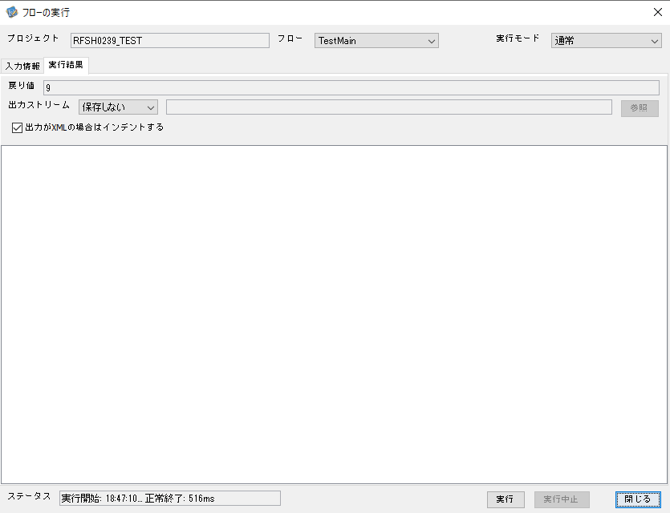

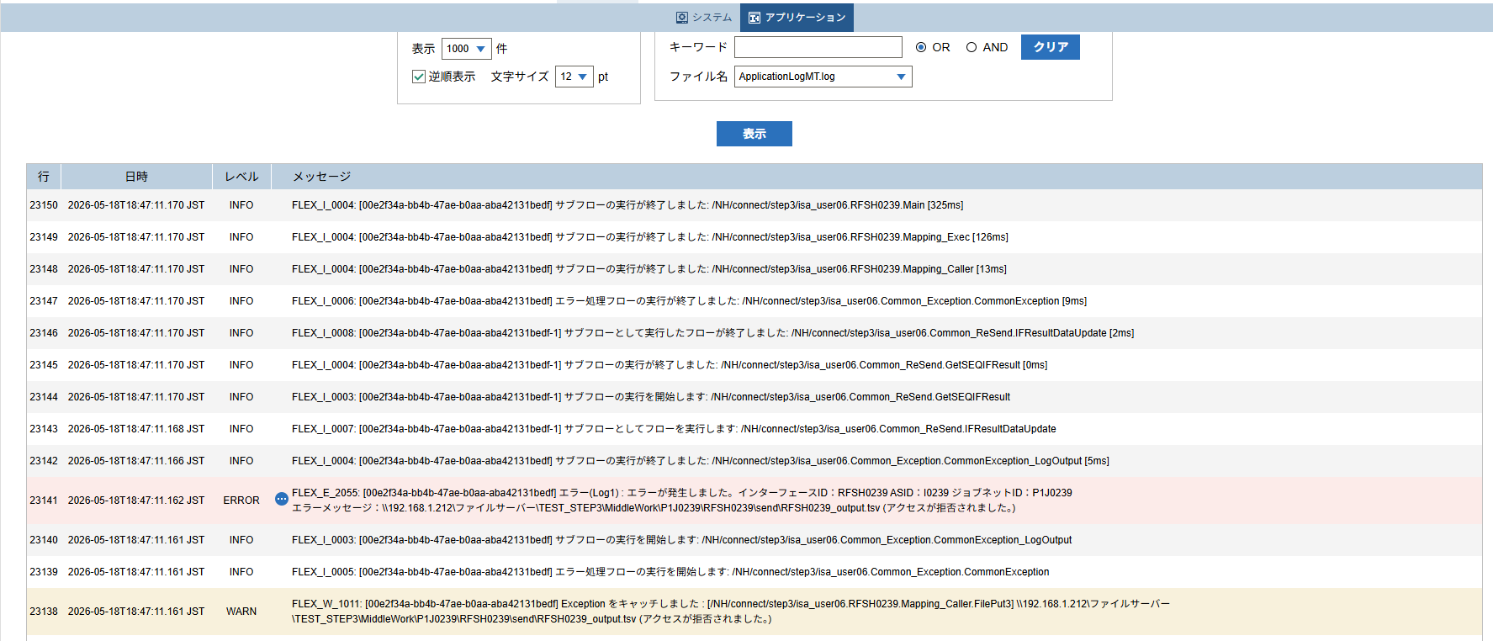
 | No.3-2-3

 |  | 行 | 日時 | レベル | メッセージ
 |  | 23096 | 2026-05-18T18:47:10.845 JST | INFO | FLEX_I_0003: [00e2f34a-bb4b-47ae-b0aa-aba42131bedf] サブフローの実行を開始します: /NH/connect/step3/isa_user06.RFSH0239.Main
 |  | 23097 | 2026-05-18T18:47:10.847 JST | INFO | FLEX_I_0003: [00e2f34a-bb4b-47ae-b0aa-aba42131bedf] サブフローの実行を開始します: /NH/connect/step3/isa_user06.MappingPreProcessing.MappingPreProcessing
 |  | 23098 | 2026-05-18T18:47:10.848 JST | INFO | FLEX_I_0003: [00e2f34a-bb4b-47ae-b0aa-aba42131bedf] サブフローの実行を開始します: /NH/connect/step3/isa_user06.Common.LogOutput
 |  | 23099 | 2026-05-18T18:47:10.849 JST | INFO | FLEX_I_0051: [00e2f34a-bb4b-47ae-b0aa-aba42131bedf] 情報(Log1) : 個別マッピング処理開始します。インターフェースID：RFSH0239 ASID：I0239 ジョブネットID：P1J0239
 |  | 23100 | 2026-05-18T18:47:10.849 JST | INFO | FLEX_I_0004: [00e2f34a-bb4b-47ae-b0aa-aba42131bedf] サブフローの実行が終了しました: /NH/connect/step3/isa_user06.Common.LogOutput [1ms]
 |  | 23101 | 2026-05-18T18:47:10.849 JST | INFO | FLEX_I_0003: [00e2f34a-bb4b-47ae-b0aa-aba42131bedf] サブフローの実行を開始します: /NH/connect/step3/isa_user06.Common.InputParameterCheck
 |  | 23102 | 2026-05-18T18:47:10.849 JST | INFO | FLEX_I_0004: [00e2f34a-bb4b-47ae-b0aa-aba42131bedf] サブフローの実行が終了しました: /NH/connect/step3/isa_user06.Common.InputParameterCheck [0ms]
 |  | 23103 | 2026-05-18T18:47:10.849 JST | INFO | FLEX_I_0003: [00e2f34a-bb4b-47ae-b0aa-aba42131bedf] サブフローの実行を開始します: /NH/connect/step3/isa_user06.Common.SettingInit
 |  | 23104 | 2026-05-18T18:47:10.870 JST | INFO | FLEX_I_0004: [00e2f34a-bb4b-47ae-b0aa-aba42131bedf] サブフローの実行が終了しました: /NH/connect/step3/isa_user06.Common.SettingInit [21ms]
 |  | 23105 | 2026-05-18T18:47:10.870 JST | INFO | FLEX_I_0003: [00e2f34a-bb4b-47ae-b0aa-aba42131bedf] サブフローの実行を開始します: /NH/connect/step3/isa_user06.Common.ParameterFileGet
 |  | 23106 | 2026-05-18T18:47:10.880 JST | INFO | FLEX_I_0004: [00e2f34a-bb4b-47ae-b0aa-aba42131bedf] サブフローの実行が終了しました: /NH/connect/step3/isa_user06.Common.ParameterFileGet [10ms]
 |  | 23107 | 2026-05-18T18:47:10.880 JST | INFO | FLEX_I_0003: [00e2f34a-bb4b-47ae-b0aa-aba42131bedf] サブフローの実行を開始します: /NH/connect/step3/isa_user06.Common_FileSendReceive.WorkFileDelete
 |  | 23108 | 2026-05-18T18:47:10.881 JST | INFO | FLEX_I_0004: [00e2f34a-bb4b-47ae-b0aa-aba42131bedf] サブフローの実行が終了しました: /NH/connect/step3/isa_user06.Common_FileSendReceive.WorkFileDelete [1ms]
 |  | 23109 | 2026-05-18T18:47:10.881 JST | INFO | FLEX_I_0003: [00e2f34a-bb4b-47ae-b0aa-aba42131bedf] サブフローの実行を開始します: /NH/connect/step3/isa_user06.Common.ParameterFileGet
 |  | 23110 | 2026-05-18T18:47:10.891 JST | INFO | FLEX_I_0004: [00e2f34a-bb4b-47ae-b0aa-aba42131bedf] サブフローの実行が終了しました: /NH/connect/step3/isa_user06.Common.ParameterFileGet [10ms]
 |  | 23111 | 2026-05-18T18:47:10.891 JST | INFO | FLEX_I_0003: [00e2f34a-bb4b-47ae-b0aa-aba42131bedf] サブフローの実行を開始します: /NH/connect/step3/isa_user06.Common_FileSendReceive.WorkFileDelete
 |  | 23112 | 2026-05-18T18:47:11.039 JST | INFO | FLEX_I_0004: [00e2f34a-bb4b-47ae-b0aa-aba42131bedf] サブフローの実行が終了しました: /NH/connect/step3/isa_user06.Common_FileSendReceive.WorkFileDelete [148ms]
 |  | 23113 | 2026-05-18T18:47:11.040 JST | INFO | FLEX_I_0003: [00e2f34a-bb4b-47ae-b0aa-aba42131bedf] サブフローの実行を開始します: /NH/connect/step3/isa_user06.Common_Conversion.GetConversionMst
 |  | 23114 | 2026-05-18T18:47:11.043 JST | INFO | FLEX_I_0004: [00e2f34a-bb4b-47ae-b0aa-aba42131bedf] サブフローの実行が終了しました: /NH/connect/step3/isa_user06.Common_Conversion.GetConversionMst [3ms]
 |  | 23115 | 2026-05-18T18:47:11.043 JST | INFO | FLEX_I_0004: [00e2f34a-bb4b-47ae-b0aa-aba42131bedf] サブフローの実行が終了しました: /NH/connect/step3/isa_user06.MappingPreProcessing.MappingPreProcessing [196ms]
 |  | 23116 | 2026-05-18T18:47:11.044 JST | INFO | FLEX_I_0003: [00e2f34a-bb4b-47ae-b0aa-aba42131bedf] サブフローの実行を開始します: /NH/connect/step3/isa_user06.RFSH0239.Mapping_Exec
 |  | 23117 | 2026-05-18T18:47:11.045 JST | INFO | FLEX_I_0003: [00e2f34a-bb4b-47ae-b0aa-aba42131bedf] サブフローの実行を開始します: /NH/connect/step3/isa_user06.FiletoFile.MappingPreProcessing
 |  | 23118 | 2026-05-18T18:47:11.048 JST | INFO | FLEX_I_0003: [00e2f34a-bb4b-47ae-b0aa-aba42131bedf] サブフローの実行を開始します: /NH/connect/step3/isa_user06.Common.ParameterFileGet
 |  | 23119 | 2026-05-18T18:47:11.065 JST | INFO | FLEX_I_0004: [00e2f34a-bb4b-47ae-b0aa-aba42131bedf] サブフローの実行が終了しました: /NH/connect/step3/isa_user06.Common.ParameterFileGet [17ms]
 |  | 23120 | 2026-05-18T18:47:11.074 JST | INFO | FLEX_I_0003: [00e2f34a-bb4b-47ae-b0aa-aba42131bedf] サブフローの実行を開始します: /NH/connect/step3/isa_user06.Common.ParameterFilePut
 |  | 23121 | 2026-05-18T18:47:11.078 JST | INFO | FLEX_I_0003: [00e2f34a-bb4b-47ae-b0aa-aba42131bedf] サブフローの実行を開始します: /NH/connect/step3/isa_user06.Common.ParameterFileGet
 |  | 23122 | 2026-05-18T18:47:11.086 JST | INFO | FLEX_I_0004: [00e2f34a-bb4b-47ae-b0aa-aba42131bedf] サブフローの実行が終了しました: /NH/connect/step3/isa_user06.Common.ParameterFileGet [8ms]
 |  | 23123 | 2026-05-18T18:47:11.098 JST | INFO | FLEX_I_0004: [00e2f34a-bb4b-47ae-b0aa-aba42131bedf] サブフローの実行が終了しました: /NH/connect/step3/isa_user06.Common.ParameterFilePut [24ms]
 |  | 23124 | 2026-05-18T18:47:11.098 JST | INFO | FLEX_I_0003: [00e2f34a-bb4b-47ae-b0aa-aba42131bedf] サブフローの実行を開始します: /NH/connect/step3/isa_user06.FiletoFile.PutParameterFileCaseMulitipleFiles
 |  | 23125 | 2026-05-18T18:47:11.099 JST | INFO | FLEX_I_0003: [00e2f34a-bb4b-47ae-b0aa-aba42131bedf] サブフローの実行を開始します: /NH/connect/step3/isa_user06.Common.ParameterFilePut
 |  | 23126 | 2026-05-18T18:47:11.103 JST | INFO | FLEX_I_0003: [00e2f34a-bb4b-47ae-b0aa-aba42131bedf] サブフローの実行を開始します: /NH/connect/step3/isa_user06.Common.ParameterFileGet
 |  | 23127 | 2026-05-18T18:47:11.112 JST | INFO | FLEX_I_0004: [00e2f34a-bb4b-47ae-b0aa-aba42131bedf] サブフローの実行が終了しました: /NH/connect/step3/isa_user06.Common.ParameterFileGet [9ms]
 |  | 23128 | 2026-05-18T18:47:11.123 JST | INFO | FLEX_I_0004: [00e2f34a-bb4b-47ae-b0aa-aba42131bedf] サブフローの実行が終了しました: /NH/connect/step3/isa_user06.Common.ParameterFilePut [24ms]
 |  | 23129 | 2026-05-18T18:47:11.124 JST | INFO | FLEX_I_0003: [00e2f34a-bb4b-47ae-b0aa-aba42131bedf] サブフローの実行を開始します: /NH/connect/step3/isa_user06.Common.ParameterFilePut
 |  | 23130 | 2026-05-18T18:47:11.128 JST | INFO | FLEX_I_0003: [00e2f34a-bb4b-47ae-b0aa-aba42131bedf] サブフローの実行を開始します: /NH/connect/step3/isa_user06.Common.ParameterFileGet
 |  | 23131 | 2026-05-18T18:47:11.136 JST | INFO | FLEX_I_0004: [00e2f34a-bb4b-47ae-b0aa-aba42131bedf] サブフローの実行が終了しました: /NH/connect/step3/isa_user06.Common.ParameterFileGet [8ms]
 |  | 23132 | 2026-05-18T18:47:11.146 JST | INFO | FLEX_I_0004: [00e2f34a-bb4b-47ae-b0aa-aba42131bedf] サブフローの実行が終了しました: /NH/connect/step3/isa_user06.Common.ParameterFilePut [22ms]
 |  | 23133 | 2026-05-18T18:47:11.148 JST | INFO | FLEX_I_0003: [00e2f34a-bb4b-47ae-b0aa-aba42131bedf] サブフローの実行を開始します: /NH/connect/step3/isa_user06.Common.ParameterFileGet
 |  | 23134 | 2026-05-18T18:47:11.156 JST | INFO | FLEX_I_0004: [00e2f34a-bb4b-47ae-b0aa-aba42131bedf] サブフローの実行が終了しました: /NH/connect/step3/isa_user06.Common.ParameterFileGet [8ms]
 |  | 23135 | 2026-05-18T18:47:11.156 JST | INFO | FLEX_I_0004: [00e2f34a-bb4b-47ae-b0aa-aba42131bedf] サブフローの実行が終了しました: /NH/connect/step3/isa_user06.FiletoFile.PutParameterFileCaseMulitipleFiles [58ms]
 |  | 23136 | 2026-05-18T18:47:11.156 JST | INFO | FLEX_I_0004: [00e2f34a-bb4b-47ae-b0aa-aba42131bedf] サブフローの実行が終了しました: /NH/connect/step3/isa_user06.FiletoFile.MappingPreProcessing [111ms]
 |  | 23137 | 2026-05-18T18:47:11.157 JST | INFO | FLEX_I_0003: [00e2f34a-bb4b-47ae-b0aa-aba42131bedf] サブフローの実行を開始します: /NH/connect/step3/isa_user06.RFSH0239.Mapping_Caller
 |  | 23138 | 2026-05-18T18:47:11.161 JST | WARN | FLEX_W_1011: [00e2f34a-bb4b-47ae-b0aa-aba42131bedf] Exception をキャッチしました : [/NH/connect/step3/isa_user06.RFSH0239.Mapping_Caller.FilePut3] \\192.168.1.212\ファイルサーバー\TEST_STEP3\MiddleWork\P1J0239\RFSH0239\send\RFSH0239_output.tsv (アクセスが拒否されました。)
 |  | 23139 | 2026-05-18T18:47:11.161 JST | INFO | FLEX_I_0005: [00e2f34a-bb4b-47ae-b0aa-aba42131bedf] エラー処理フローの実行を開始します: /NH/connect/step3/isa_user06.Common_Exception.CommonException
 |  | 23140 | 2026-05-18T18:47:11.161 JST | INFO | FLEX_I_0003: [00e2f34a-bb4b-47ae-b0aa-aba42131bedf] サブフローの実行を開始します: /NH/connect/step3/isa_user06.Common_Exception.CommonException_LogOutput
 |  | 23141 | 2026-05-18T18:47:11.162 JST | ERROR | FLEX_E_2055: [00e2f34a-bb4b-47ae-b0aa-aba42131bedf] エラー(Log1) : エラーが発生しました。インターフェースID：RFSH0239 ASID：I0239 ジョブネットID：P1J0239

 |  | 23142 | 2026-05-18T18:47:11.166 JST | INFO | FLEX_I_0004: [00e2f34a-bb4b-47ae-b0aa-aba42131bedf] サブフローの実行が終了しました: /NH/connect/step3/isa_user06.Common_Exception.CommonException_LogOutput [5ms]
 |  | 23143 | 2026-05-18T18:47:11.168 JST | INFO | FLEX_I_0007: [00e2f34a-bb4b-47ae-b0aa-aba42131bedf-1] サブフローとしてフローを実行します: /NH/connect/step3/isa_user06.Common_ReSend.IFResultDataUpdate
 |  | 23144 | 2026-05-18T18:47:11.170 JST | INFO | FLEX_I_0003: [00e2f34a-bb4b-47ae-b0aa-aba42131bedf-1] サブフローの実行を開始します: /NH/connect/step3/isa_user06.Common_ReSend.GetSEQIFResult
 |  | 23145 | 2026-05-18T18:47:11.170 JST | INFO | FLEX_I_0004: [00e2f34a-bb4b-47ae-b0aa-aba42131bedf-1] サブフローの実行が終了しました: /NH/connect/step3/isa_user06.Common_ReSend.GetSEQIFResult [0ms]
 |  | 23146 | 2026-05-18T18:47:11.170 JST | INFO | FLEX_I_0008: [00e2f34a-bb4b-47ae-b0aa-aba42131bedf-1] サブフローとして実行したフローが終了しました: /NH/connect/step3/isa_user06.Common_ReSend.IFResultDataUpdate [2ms]
 |  | 23147 | 2026-05-18T18:47:11.170 JST | INFO | FLEX_I_0006: [00e2f34a-bb4b-47ae-b0aa-aba42131bedf] エラー処理フローの実行が終了しました: /NH/connect/step3/isa_user06.Common_Exception.CommonException [9ms]
 |  | 23148 | 2026-05-18T18:47:11.170 JST | INFO | FLEX_I_0004: [00e2f34a-bb4b-47ae-b0aa-aba42131bedf] サブフローの実行が終了しました: /NH/connect/step3/isa_user06.RFSH0239.Mapping_Caller [13ms]
 |  | 23149 | 2026-05-18T18:47:11.170 JST | INFO | FLEX_I_0004: [00e2f34a-bb4b-47ae-b0aa-aba42131bedf] サブフローの実行が終了しました: /NH/connect/step3/isa_user06.RFSH0239.Mapping_Exec [126ms]
 |  | 23150 | 2026-05-18T18:47:11.170 JST | INFO | FLEX_I_0004: [00e2f34a-bb4b-47ae-b0aa-aba42131bedf] サブフローの実行が終了しました: /NH/connect/step3/isa_user06.RFSH0239.Main [325ms]

■5回目 正常系・0byteファイル

受信ファイルが0byte。

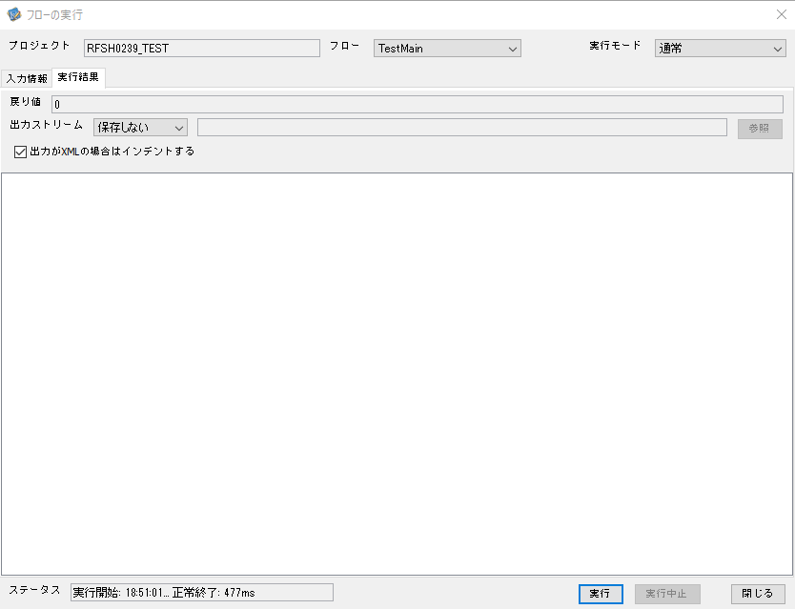

 |  | 行 | 日時 | レベル | メッセージ
 |  | 23398 | 2026-05-18T18:51:02.013 JST | INFO | FLEX_I_0003: [ce86a10f-6a21-4daf-bc0f-ab12b60d23f7] サブフローの実行を開始します: /NH/connect/step3/isa_user06.RFSH0239.Main
 |  | 23399 | 2026-05-18T18:51:02.043 JST | INFO | FLEX_I_0003: [ce86a10f-6a21-4daf-bc0f-ab12b60d23f7] サブフローの実行を開始します: /NH/connect/step3/isa_user06.MappingPreProcessing.MappingPreProcessing
 |  | 23400 | 2026-05-18T18:51:02.044 JST | INFO | FLEX_I_0003: [ce86a10f-6a21-4daf-bc0f-ab12b60d23f7] サブフローの実行を開始します: /NH/connect/step3/isa_user06.Common.LogOutput
 |  | 23401 | 2026-05-18T18:51:02.044 JST | INFO | FLEX_I_0051: [ce86a10f-6a21-4daf-bc0f-ab12b60d23f7] 情報(Log1) : 個別マッピング処理開始します。インターフェースID：RFSH0239 ASID：I0239 ジョブネットID：P1J0239
 |  | 23402 | 2026-05-18T18:51:02.044 JST | INFO | FLEX_I_0004: [ce86a10f-6a21-4daf-bc0f-ab12b60d23f7] サブフローの実行が終了しました: /NH/connect/step3/isa_user06.Common.LogOutput [0ms]
 |  | 23403 | 2026-05-18T18:51:02.044 JST | INFO | FLEX_I_0003: [ce86a10f-6a21-4daf-bc0f-ab12b60d23f7] サブフローの実行を開始します: /NH/connect/step3/isa_user06.Common.InputParameterCheck
 |  | 23404 | 2026-05-18T18:51:02.045 JST | INFO | FLEX_I_0004: [ce86a10f-6a21-4daf-bc0f-ab12b60d23f7] サブフローの実行が終了しました: /NH/connect/step3/isa_user06.Common.InputParameterCheck [1ms]
 |  | 23405 | 2026-05-18T18:51:02.045 JST | INFO | FLEX_I_0003: [ce86a10f-6a21-4daf-bc0f-ab12b60d23f7] サブフローの実行を開始します: /NH/connect/step3/isa_user06.Common.SettingInit
 |  | 23406 | 2026-05-18T18:51:02.065 JST | INFO | FLEX_I_0004: [ce86a10f-6a21-4daf-bc0f-ab12b60d23f7] サブフローの実行が終了しました: /NH/connect/step3/isa_user06.Common.SettingInit [20ms]
 |  | 23407 | 2026-05-18T18:51:02.066 JST | INFO | FLEX_I_0003: [ce86a10f-6a21-4daf-bc0f-ab12b60d23f7] サブフローの実行を開始します: /NH/connect/step3/isa_user06.Common.ParameterFileGet
 |  | 23408 | 2026-05-18T18:51:02.075 JST | INFO | FLEX_I_0004: [ce86a10f-6a21-4daf-bc0f-ab12b60d23f7] サブフローの実行が終了しました: /NH/connect/step3/isa_user06.Common.ParameterFileGet [9ms]
 |  | 23409 | 2026-05-18T18:51:02.076 JST | INFO | FLEX_I_0003: [ce86a10f-6a21-4daf-bc0f-ab12b60d23f7] サブフローの実行を開始します: /NH/connect/step3/isa_user06.Common_FileSendReceive.WorkFileDelete
 |  | 23410 | 2026-05-18T18:51:02.077 JST | INFO | FLEX_I_0004: [ce86a10f-6a21-4daf-bc0f-ab12b60d23f7] サブフローの実行が終了しました: /NH/connect/step3/isa_user06.Common_FileSendReceive.WorkFileDelete [1ms]
 |  | 23411 | 2026-05-18T18:51:02.077 JST | INFO | FLEX_I_0003: [ce86a10f-6a21-4daf-bc0f-ab12b60d23f7] サブフローの実行を開始します: /NH/connect/step3/isa_user06.Common.ParameterFileGet
 |  | 23412 | 2026-05-18T18:51:02.087 JST | INFO | FLEX_I_0004: [ce86a10f-6a21-4daf-bc0f-ab12b60d23f7] サブフローの実行が終了しました: /NH/connect/step3/isa_user06.Common.ParameterFileGet [10ms]
 |  | 23413 | 2026-05-18T18:51:02.087 JST | INFO | FLEX_I_0003: [ce86a10f-6a21-4daf-bc0f-ab12b60d23f7] サブフローの実行を開始します: /NH/connect/step3/isa_user06.Common_FileSendReceive.WorkFileDelete
 |  | 23414 | 2026-05-18T18:51:02.088 JST | INFO | FLEX_I_0004: [ce86a10f-6a21-4daf-bc0f-ab12b60d23f7] サブフローの実行が終了しました: /NH/connect/step3/isa_user06.Common_FileSendReceive.WorkFileDelete [1ms]
 |  | 23415 | 2026-05-18T18:51:02.089 JST | INFO | FLEX_I_0003: [ce86a10f-6a21-4daf-bc0f-ab12b60d23f7] サブフローの実行を開始します: /NH/connect/step3/isa_user06.Common_Conversion.GetConversionMst
 |  | 23416 | 2026-05-18T18:51:02.090 JST | INFO | FLEX_I_0004: [ce86a10f-6a21-4daf-bc0f-ab12b60d23f7] サブフローの実行が終了しました: /NH/connect/step3/isa_user06.Common_Conversion.GetConversionMst [1ms]
 |  | 23417 | 2026-05-18T18:51:02.090 JST | INFO | FLEX_I_0004: [ce86a10f-6a21-4daf-bc0f-ab12b60d23f7] サブフローの実行が終了しました: /NH/connect/step3/isa_user06.MappingPreProcessing.MappingPreProcessing [47ms]
 |  | 23418 | 2026-05-18T18:51:02.090 JST | INFO | FLEX_I_0003: [ce86a10f-6a21-4daf-bc0f-ab12b60d23f7] サブフローの実行を開始します: /NH/connect/step3/isa_user06.RFSH0239.Mapping_Exec
 |  | 23419 | 2026-05-18T18:51:02.140 JST | INFO | FLEX_I_0003: [ce86a10f-6a21-4daf-bc0f-ab12b60d23f7] サブフローの実行を開始します: /NH/connect/step3/isa_user06.FiletoFile.MappingPreProcessing
 |  | 23420 | 2026-05-18T18:51:02.142 JST | INFO | FLEX_I_0003: [ce86a10f-6a21-4daf-bc0f-ab12b60d23f7] サブフローの実行を開始します: /NH/connect/step3/isa_user06.Common.ParameterFileGet
 |  | 23421 | 2026-05-18T18:51:02.157 JST | INFO | FLEX_I_0004: [ce86a10f-6a21-4daf-bc0f-ab12b60d23f7] サブフローの実行が終了しました: /NH/connect/step3/isa_user06.Common.ParameterFileGet [15ms]
 |  | 23422 | 2026-05-18T18:51:02.168 JST | INFO | FLEX_I_0003: [ce86a10f-6a21-4daf-bc0f-ab12b60d23f7] サブフローの実行を開始します: /NH/connect/step3/isa_user06.Common.ParameterFilePut
 |  | 23423 | 2026-05-18T18:51:02.172 JST | INFO | FLEX_I_0003: [ce86a10f-6a21-4daf-bc0f-ab12b60d23f7] サブフローの実行を開始します: /NH/connect/step3/isa_user06.Common.ParameterFileGet
 |  | 23424 | 2026-05-18T18:51:02.180 JST | INFO | FLEX_I_0004: [ce86a10f-6a21-4daf-bc0f-ab12b60d23f7] サブフローの実行が終了しました: /NH/connect/step3/isa_user06.Common.ParameterFileGet [8ms]
 |  | 23425 | 2026-05-18T18:51:02.192 JST | INFO | FLEX_I_0004: [ce86a10f-6a21-4daf-bc0f-ab12b60d23f7] サブフローの実行が終了しました: /NH/connect/step3/isa_user06.Common.ParameterFilePut [24ms]
 |  | 23426 | 2026-05-18T18:51:02.192 JST | INFO | FLEX_I_0003: [ce86a10f-6a21-4daf-bc0f-ab12b60d23f7] サブフローの実行を開始します: /NH/connect/step3/isa_user06.FiletoFile.PutParameterFileCaseMulitipleFiles
 |  | 23427 | 2026-05-18T18:51:02.192 JST | INFO | FLEX_I_0003: [ce86a10f-6a21-4daf-bc0f-ab12b60d23f7] サブフローの実行を開始します: /NH/connect/step3/isa_user06.Common.ParameterFilePut
 |  | 23428 | 2026-05-18T18:51:02.196 JST | INFO | FLEX_I_0003: [ce86a10f-6a21-4daf-bc0f-ab12b60d23f7] サブフローの実行を開始します: /NH/connect/step3/isa_user06.Common.ParameterFileGet
 |  | 23429 | 2026-05-18T18:51:02.205 JST | INFO | FLEX_I_0004: [ce86a10f-6a21-4daf-bc0f-ab12b60d23f7] サブフローの実行が終了しました: /NH/connect/step3/isa_user06.Common.ParameterFileGet [9ms]
 |  | 23430 | 2026-05-18T18:51:02.215 JST | INFO | FLEX_I_0004: [ce86a10f-6a21-4daf-bc0f-ab12b60d23f7] サブフローの実行が終了しました: /NH/connect/step3/isa_user06.Common.ParameterFilePut [23ms]
 |  | 23431 | 2026-05-18T18:51:02.215 JST | INFO | FLEX_I_0003: [ce86a10f-6a21-4daf-bc0f-ab12b60d23f7] サブフローの実行を開始します: /NH/connect/step3/isa_user06.Common.ParameterFilePut
 |  | 23432 | 2026-05-18T18:51:02.220 JST | INFO | FLEX_I_0003: [ce86a10f-6a21-4daf-bc0f-ab12b60d23f7] サブフローの実行を開始します: /NH/connect/step3/isa_user06.Common.ParameterFileGet
 |  | 23433 | 2026-05-18T18:51:02.228 JST | INFO | FLEX_I_0004: [ce86a10f-6a21-4daf-bc0f-ab12b60d23f7] サブフローの実行が終了しました: /NH/connect/step3/isa_user06.Common.ParameterFileGet [8ms]
 |  | 23434 | 2026-05-18T18:51:02.239 JST | INFO | FLEX_I_0004: [ce86a10f-6a21-4daf-bc0f-ab12b60d23f7] サブフローの実行が終了しました: /NH/connect/step3/isa_user06.Common.ParameterFilePut [24ms]
 |  | 23435 | 2026-05-18T18:51:02.240 JST | INFO | FLEX_I_0003: [ce86a10f-6a21-4daf-bc0f-ab12b60d23f7] サブフローの実行を開始します: /NH/connect/step3/isa_user06.Common.ParameterFileGet
 |  | 23436 | 2026-05-18T18:51:02.248 JST | INFO | FLEX_I_0004: [ce86a10f-6a21-4daf-bc0f-ab12b60d23f7] サブフローの実行が終了しました: /NH/connect/step3/isa_user06.Common.ParameterFileGet [8ms]
 |  | 23437 | 2026-05-18T18:51:02.249 JST | INFO | FLEX_I_0004: [ce86a10f-6a21-4daf-bc0f-ab12b60d23f7] サブフローの実行が終了しました: /NH/connect/step3/isa_user06.FiletoFile.PutParameterFileCaseMulitipleFiles [57ms]
 |  | 23438 | 2026-05-18T18:51:02.249 JST | INFO | FLEX_I_0004: [ce86a10f-6a21-4daf-bc0f-ab12b60d23f7] サブフローの実行が終了しました: /NH/connect/step3/isa_user06.FiletoFile.MappingPreProcessing [109ms]
 |  | 23439 | 2026-05-18T18:51:02.249 JST | INFO | FLEX_I_0003: [ce86a10f-6a21-4daf-bc0f-ab12b60d23f7] サブフローの実行を開始します: /NH/connect/step3/isa_user06.RFSH0239.Mapping_Caller
 |  | 23440 | 2026-05-18T18:51:02.254 JST | INFO | FLEX_I_0004: [ce86a10f-6a21-4daf-bc0f-ab12b60d23f7] サブフローの実行が終了しました: /NH/connect/step3/isa_user06.RFSH0239.Mapping_Caller [5ms]
 |  | 23441 | 2026-05-18T18:51:02.255 JST | INFO | FLEX_I_0003: [ce86a10f-6a21-4daf-bc0f-ab12b60d23f7] サブフローの実行を開始します: /NH/connect/step3/isa_user06.FiletoFile.MappingPostProcessing
 |  | 23442 | 2026-05-18T18:51:02.256 JST | INFO | FLEX_I_0003: [ce86a10f-6a21-4daf-bc0f-ab12b60d23f7] サブフローの実行を開始します: /NH/connect/step3/isa_user06.Common.LogOutput
 |  | 23443 | 2026-05-18T18:51:02.256 JST | INFO | FLEX_I_0051: [ce86a10f-6a21-4daf-bc0f-ab12b60d23f7] 情報(Log1) : ファイルを作成しました。インターフェースID：RFSH0239 ASID：I0239 ジョブネットID：P1J0239 ファイル名：RFSH0239_output.tsv 処理件数：0件
 |  | 23444 | 2026-05-18T18:51:02.256 JST | INFO | FLEX_I_0004: [ce86a10f-6a21-4daf-bc0f-ab12b60d23f7] サブフローの実行が終了しました: /NH/connect/step3/isa_user06.Common.LogOutput [0ms]
 |  | 23445 | 2026-05-18T18:51:02.258 JST | INFO | FLEX_I_0003: [ce86a10f-6a21-4daf-bc0f-ab12b60d23f7] サブフローの実行を開始します: /NH/connect/step3/isa_user06.Common_FileSendReceive.OutputFileCopy
 |  | 23446 | 2026-05-18T18:51:02.258 JST | INFO | FLEX_I_0004: [ce86a10f-6a21-4daf-bc0f-ab12b60d23f7] サブフローの実行が終了しました: /NH/connect/step3/isa_user06.Common_FileSendReceive.OutputFileCopy [0ms]
 |  | 23447 | 2026-05-18T18:51:02.258 JST | INFO | FLEX_I_0003: [ce86a10f-6a21-4daf-bc0f-ab12b60d23f7] サブフローの実行を開始します: /NH/connect/step3/isa_user06.Common.ParameterFilePut
 |  | 23448 | 2026-05-18T18:51:02.263 JST | INFO | FLEX_I_0003: [ce86a10f-6a21-4daf-bc0f-ab12b60d23f7] サブフローの実行を開始します: /NH/connect/step3/isa_user06.Common.ParameterFileGet
 |  | 23449 | 2026-05-18T18:51:02.271 JST | INFO | FLEX_I_0004: [ce86a10f-6a21-4daf-bc0f-ab12b60d23f7] サブフローの実行が終了しました: /NH/connect/step3/isa_user06.Common.ParameterFileGet [8ms]
 |  | 23450 | 2026-05-18T18:51:02.282 JST | INFO | FLEX_I_0004: [ce86a10f-6a21-4daf-bc0f-ab12b60d23f7] サブフローの実行が終了しました: /NH/connect/step3/isa_user06.Common.ParameterFilePut [24ms]
 |  | 23451 | 2026-05-18T18:51:02.282 JST | INFO | FLEX_I_0004: [ce86a10f-6a21-4daf-bc0f-ab12b60d23f7] サブフローの実行が終了しました: /NH/connect/step3/isa_user06.FiletoFile.MappingPostProcessing [27ms]
 |  | 23452 | 2026-05-18T18:51:02.282 JST | INFO | FLEX_I_0004: [ce86a10f-6a21-4daf-bc0f-ab12b60d23f7] サブフローの実行が終了しました: /NH/connect/step3/isa_user06.RFSH0239.Mapping_Exec [192ms]
 |  | 23453 | 2026-05-18T18:51:02.289 JST | INFO | FLEX_I_0003: [ce86a10f-6a21-4daf-bc0f-ab12b60d23f7] サブフローの実行を開始します: /NH/connect/step3/isa_user06.MappingPostProcessing.MappingPostProcessing
 |  | 23454 | 2026-05-18T18:51:02.290 JST | INFO | FLEX_I_0003: [ce86a10f-6a21-4daf-bc0f-ab12b60d23f7] サブフローの実行を開始します: /NH/connect/step3/isa_user06.Common.LogOutput
 |  | 23455 | 2026-05-18T18:51:02.290 JST | INFO | FLEX_I_0051: [ce86a10f-6a21-4daf-bc0f-ab12b60d23f7] 情報(Log1) : 個別マッピング処理終了します。インターフェースID：RFSH0239 ASID：I0239 ジョブネットID：P1J0239
 |  | 23456 | 2026-05-18T18:51:02.290 JST | INFO | FLEX_I_0004: [ce86a10f-6a21-4daf-bc0f-ab12b60d23f7] サブフローの実行が終了しました: /NH/connect/step3/isa_user06.Common.LogOutput [0ms]
 |  | 23457 | 2026-05-18T18:51:02.290 JST | INFO | FLEX_I_0004: [ce86a10f-6a21-4daf-bc0f-ab12b60d23f7] サブフローの実行が終了しました: /NH/connect/step3/isa_user06.MappingPostProcessing.MappingPostProcessing [1ms]
 |  | 23458 | 2026-05-18T18:51:02.290 JST | INFO | FLEX_I_0004: [ce86a10f-6a21-4daf-bc0f-ab12b60d23f7] サブフローの実行が終了しました: /NH/connect/step3/isa_user06.RFSH0239.Main [277ms]

 | No.4-1-2
 | No.7-1-2

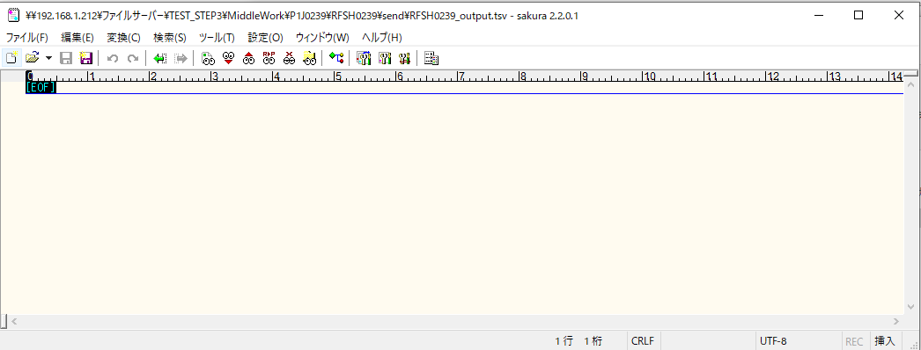

■6回目 正常系・データ行1000行

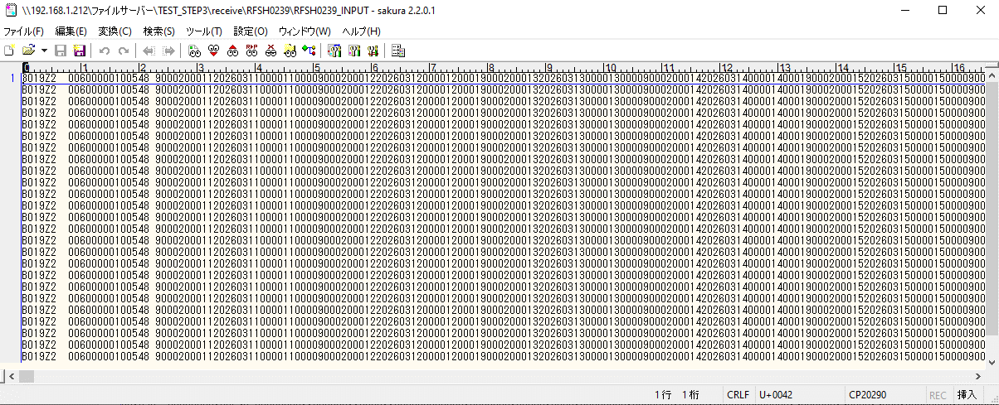
受信データ行1000行

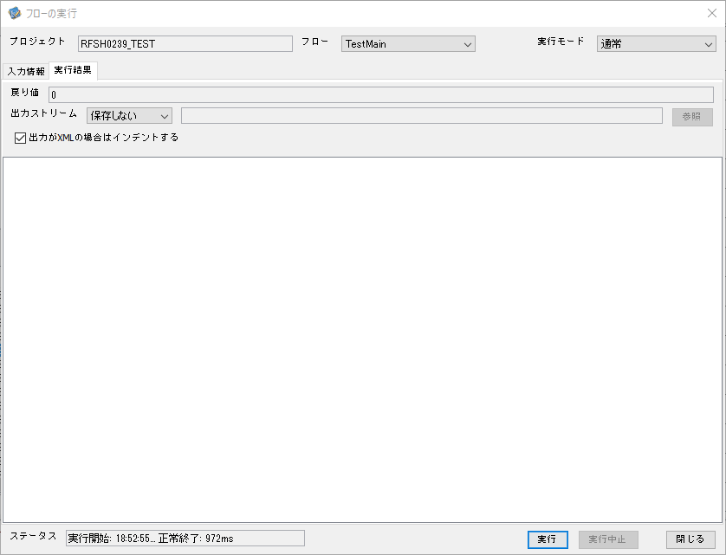

 |  | 行 | 日時 | レベル | メッセージ
 |  | 23459 | 2026-05-18T18:52:55.967 JST | INFO | FLEX_I_0003: [2bfa0be9-0939-4fb1-89c3-c74e64c6f027] サブフローの実行を開始します: /NH/connect/step3/isa_user06.RFSH0239.Main
 |  | 23460 | 2026-05-18T18:52:55.969 JST | INFO | FLEX_I_0003: [2bfa0be9-0939-4fb1-89c3-c74e64c6f027] サブフローの実行を開始します: /NH/connect/step3/isa_user06.MappingPreProcessing.MappingPreProcessing
 |  | 23461 | 2026-05-18T18:52:55.970 JST | INFO | FLEX_I_0003: [2bfa0be9-0939-4fb1-89c3-c74e64c6f027] サブフローの実行を開始します: /NH/connect/step3/isa_user06.Common.LogOutput
 |  | 23462 | 2026-05-18T18:52:55.972 JST | INFO | FLEX_I_0051: [2bfa0be9-0939-4fb1-89c3-c74e64c6f027] 情報(Log1) : 個別マッピング処理開始します。インターフェースID：RFSH0239 ASID：I0239 ジョブネットID：P1J0239
 |  | 23463 | 2026-05-18T18:52:55.972 JST | INFO | FLEX_I_0004: [2bfa0be9-0939-4fb1-89c3-c74e64c6f027] サブフローの実行が終了しました: /NH/connect/step3/isa_user06.Common.LogOutput [2ms]
 |  | 23464 | 2026-05-18T18:52:55.973 JST | INFO | FLEX_I_0003: [2bfa0be9-0939-4fb1-89c3-c74e64c6f027] サブフローの実行を開始します: /NH/connect/step3/isa_user06.Common.InputParameterCheck
 |  | 23465 | 2026-05-18T18:52:55.973 JST | INFO | FLEX_I_0004: [2bfa0be9-0939-4fb1-89c3-c74e64c6f027] サブフローの実行が終了しました: /NH/connect/step3/isa_user06.Common.InputParameterCheck [0ms]
 |  | 23466 | 2026-05-18T18:52:55.974 JST | INFO | FLEX_I_0003: [2bfa0be9-0939-4fb1-89c3-c74e64c6f027] サブフローの実行を開始します: /NH/connect/step3/isa_user06.Common.SettingInit
 |  | 23467 | 2026-05-18T18:52:55.995 JST | INFO | FLEX_I_0004: [2bfa0be9-0939-4fb1-89c3-c74e64c6f027] サブフローの実行が終了しました: /NH/connect/step3/isa_user06.Common.SettingInit [21ms]
 |  | 23468 | 2026-05-18T18:52:55.996 JST | INFO | FLEX_I_0003: [2bfa0be9-0939-4fb1-89c3-c74e64c6f027] サブフローの実行を開始します: /NH/connect/step3/isa_user06.Common.ParameterFileGet
 |  | 23469 | 2026-05-18T18:52:56.005 JST | INFO | FLEX_I_0004: [2bfa0be9-0939-4fb1-89c3-c74e64c6f027] サブフローの実行が終了しました: /NH/connect/step3/isa_user06.Common.ParameterFileGet [9ms]
 |  | 23470 | 2026-05-18T18:52:56.006 JST | INFO | FLEX_I_0003: [2bfa0be9-0939-4fb1-89c3-c74e64c6f027] サブフローの実行を開始します: /NH/connect/step3/isa_user06.Common_FileSendReceive.WorkFileDelete
 |  | 23471 | 2026-05-18T18:52:56.007 JST | INFO | FLEX_I_0004: [2bfa0be9-0939-4fb1-89c3-c74e64c6f027] サブフローの実行が終了しました: /NH/connect/step3/isa_user06.Common_FileSendReceive.WorkFileDelete [1ms]
 |  | 23472 | 2026-05-18T18:52:56.007 JST | INFO | FLEX_I_0003: [2bfa0be9-0939-4fb1-89c3-c74e64c6f027] サブフローの実行を開始します: /NH/connect/step3/isa_user06.Common.ParameterFileGet
 |  | 23473 | 2026-05-18T18:52:56.016 JST | INFO | FLEX_I_0004: [2bfa0be9-0939-4fb1-89c3-c74e64c6f027] サブフローの実行が終了しました: /NH/connect/step3/isa_user06.Common.ParameterFileGet [9ms]
 |  | 23474 | 2026-05-18T18:52:56.017 JST | INFO | FLEX_I_0003: [2bfa0be9-0939-4fb1-89c3-c74e64c6f027] サブフローの実行を開始します: /NH/connect/step3/isa_user06.Common_FileSendReceive.WorkFileDelete
 |  | 23475 | 2026-05-18T18:52:56.164 JST | INFO | FLEX_I_0004: [2bfa0be9-0939-4fb1-89c3-c74e64c6f027] サブフローの実行が終了しました: /NH/connect/step3/isa_user06.Common_FileSendReceive.WorkFileDelete [147ms]
 |  | 23476 | 2026-05-18T18:52:56.165 JST | INFO | FLEX_I_0003: [2bfa0be9-0939-4fb1-89c3-c74e64c6f027] サブフローの実行を開始します: /NH/connect/step3/isa_user06.Common_Conversion.GetConversionMst
 |  | 23477 | 2026-05-18T18:52:56.168 JST | INFO | FLEX_I_0004: [2bfa0be9-0939-4fb1-89c3-c74e64c6f027] サブフローの実行が終了しました: /NH/connect/step3/isa_user06.Common_Conversion.GetConversionMst [3ms]
 |  | 23478 | 2026-05-18T18:52:56.168 JST | INFO | FLEX_I_0004: [2bfa0be9-0939-4fb1-89c3-c74e64c6f027] サブフローの実行が終了しました: /NH/connect/step3/isa_user06.MappingPreProcessing.MappingPreProcessing [199ms]
 |  | 23479 | 2026-05-18T18:52:56.169 JST | INFO | FLEX_I_0003: [2bfa0be9-0939-4fb1-89c3-c74e64c6f027] サブフローの実行を開始します: /NH/connect/step3/isa_user06.RFSH0239.Mapping_Exec
 |  | 23480 | 2026-05-18T18:52:56.170 JST | INFO | FLEX_I_0003: [2bfa0be9-0939-4fb1-89c3-c74e64c6f027] サブフローの実行を開始します: /NH/connect/step3/isa_user06.FiletoFile.MappingPreProcessing
 |  | 23481 | 2026-05-18T18:52:56.173 JST | INFO | FLEX_I_0003: [2bfa0be9-0939-4fb1-89c3-c74e64c6f027] サブフローの実行を開始します: /NH/connect/step3/isa_user06.Common.ParameterFileGet
 |  | 23482 | 2026-05-18T18:52:56.190 JST | INFO | FLEX_I_0004: [2bfa0be9-0939-4fb1-89c3-c74e64c6f027] サブフローの実行が終了しました: /NH/connect/step3/isa_user06.Common.ParameterFileGet [17ms]
 |  | 23483 | 2026-05-18T18:52:56.199 JST | INFO | FLEX_I_0003: [2bfa0be9-0939-4fb1-89c3-c74e64c6f027] サブフローの実行を開始します: /NH/connect/step3/isa_user06.Common.ParameterFilePut
 |  | 23484 | 2026-05-18T18:52:56.203 JST | INFO | FLEX_I_0003: [2bfa0be9-0939-4fb1-89c3-c74e64c6f027] サブフローの実行を開始します: /NH/connect/step3/isa_user06.Common.ParameterFileGet
 |  | 23485 | 2026-05-18T18:52:56.212 JST | INFO | FLEX_I_0004: [2bfa0be9-0939-4fb1-89c3-c74e64c6f027] サブフローの実行が終了しました: /NH/connect/step3/isa_user06.Common.ParameterFileGet [9ms]
 |  | 23486 | 2026-05-18T18:52:56.223 JST | INFO | FLEX_I_0004: [2bfa0be9-0939-4fb1-89c3-c74e64c6f027] サブフローの実行が終了しました: /NH/connect/step3/isa_user06.Common.ParameterFilePut [24ms]
 |  | 23487 | 2026-05-18T18:52:56.223 JST | INFO | FLEX_I_0003: [2bfa0be9-0939-4fb1-89c3-c74e64c6f027] サブフローの実行を開始します: /NH/connect/step3/isa_user06.FiletoFile.PutParameterFileCaseMulitipleFiles
 |  | 23488 | 2026-05-18T18:52:56.224 JST | INFO | FLEX_I_0003: [2bfa0be9-0939-4fb1-89c3-c74e64c6f027] サブフローの実行を開始します: /NH/connect/step3/isa_user06.Common.ParameterFilePut
 |  | 23489 | 2026-05-18T18:52:56.228 JST | INFO | FLEX_I_0003: [2bfa0be9-0939-4fb1-89c3-c74e64c6f027] サブフローの実行を開始します: /NH/connect/step3/isa_user06.Common.ParameterFileGet
 |  | 23490 | 2026-05-18T18:52:56.236 JST | INFO | FLEX_I_0004: [2bfa0be9-0939-4fb1-89c3-c74e64c6f027] サブフローの実行が終了しました: /NH/connect/step3/isa_user06.Common.ParameterFileGet [8ms]
 |  | 23491 | 2026-05-18T18:52:56.248 JST | INFO | FLEX_I_0004: [2bfa0be9-0939-4fb1-89c3-c74e64c6f027] サブフローの実行が終了しました: /NH/connect/step3/isa_user06.Common.ParameterFilePut [23ms]
 |  | 23492 | 2026-05-18T18:52:56.248 JST | INFO | FLEX_I_0003: [2bfa0be9-0939-4fb1-89c3-c74e64c6f027] サブフローの実行を開始します: /NH/connect/step3/isa_user06.Common.ParameterFilePut
 |  | 23493 | 2026-05-18T18:52:56.252 JST | INFO | FLEX_I_0003: [2bfa0be9-0939-4fb1-89c3-c74e64c6f027] サブフローの実行を開始します: /NH/connect/step3/isa_user06.Common.ParameterFileGet
 |  | 23494 | 2026-05-18T18:52:56.260 JST | INFO | FLEX_I_0004: [2bfa0be9-0939-4fb1-89c3-c74e64c6f027] サブフローの実行が終了しました: /NH/connect/step3/isa_user06.Common.ParameterFileGet [8ms]
 |  | 23495 | 2026-05-18T18:52:56.272 JST | INFO | FLEX_I_0004: [2bfa0be9-0939-4fb1-89c3-c74e64c6f027] サブフローの実行が終了しました: /NH/connect/step3/isa_user06.Common.ParameterFilePut [24ms]
 |  | 23496 | 2026-05-18T18:52:56.273 JST | INFO | FLEX_I_0003: [2bfa0be9-0939-4fb1-89c3-c74e64c6f027] サブフローの実行を開始します: /NH/connect/step3/isa_user06.Common.ParameterFileGet
 |  | 23497 | 2026-05-18T18:52:56.281 JST | INFO | FLEX_I_0004: [2bfa0be9-0939-4fb1-89c3-c74e64c6f027] サブフローの実行が終了しました: /NH/connect/step3/isa_user06.Common.ParameterFileGet [8ms]
 |  | 23498 | 2026-05-18T18:52:56.281 JST | INFO | FLEX_I_0004: [2bfa0be9-0939-4fb1-89c3-c74e64c6f027] サブフローの実行が終了しました: /NH/connect/step3/isa_user06.FiletoFile.PutParameterFileCaseMulitipleFiles [58ms]
 |  | 23499 | 2026-05-18T18:52:56.281 JST | INFO | FLEX_I_0004: [2bfa0be9-0939-4fb1-89c3-c74e64c6f027] サブフローの実行が終了しました: /NH/connect/step3/isa_user06.FiletoFile.MappingPreProcessing [111ms]
 |  | 23500 | 2026-05-18T18:52:56.282 JST | INFO | FLEX_I_0003: [2bfa0be9-0939-4fb1-89c3-c74e64c6f027] サブフローの実行を開始します: /NH/connect/step3/isa_user06.RFSH0239.Mapping_Caller
 |  | 23501 | 2026-05-18T18:52:56.301 JST | INFO | FLEX_I_0003: [2bfa0be9-0939-4fb1-89c3-c74e64c6f027] サブフローの実行を開始します: /NH/connect/step3/isa_user06.Mapping_0022-2.Mapping
 |  | 23502 | 2026-05-18T18:52:56.710 JST | INFO | FLEX_I_0004: [2bfa0be9-0939-4fb1-89c3-c74e64c6f027] サブフローの実行が終了しました: /NH/connect/step3/isa_user06.Mapping_0022-2.Mapping [409ms]
 |  | 23503 | 2026-05-18T18:52:56.711 JST | INFO | FLEX_I_0003: [2bfa0be9-0939-4fb1-89c3-c74e64c6f027] サブフローの実行を開始します: /NH/connect/step3/isa_user06.RFSH0239.Mapping_FilePut
 |  | 23504 | 2026-05-18T18:52:56.718 JST | INFO | FLEX_I_0004: [2bfa0be9-0939-4fb1-89c3-c74e64c6f027] サブフローの実行が終了しました: /NH/connect/step3/isa_user06.RFSH0239.Mapping_FilePut [7ms]
 |  | 23505 | 2026-05-18T18:52:56.719 JST | INFO | FLEX_I_0004: [2bfa0be9-0939-4fb1-89c3-c74e64c6f027] サブフローの実行が終了しました: /NH/connect/step3/isa_user06.RFSH0239.Mapping_Caller [437ms]
 |  | 23506 | 2026-05-18T18:52:56.720 JST | INFO | FLEX_I_0003: [2bfa0be9-0939-4fb1-89c3-c74e64c6f027] サブフローの実行を開始します: /NH/connect/step3/isa_user06.FiletoFile.MappingPostProcessing
 |  | 23507 | 2026-05-18T18:52:56.721 JST | INFO | FLEX_I_0003: [2bfa0be9-0939-4fb1-89c3-c74e64c6f027] サブフローの実行を開始します: /NH/connect/step3/isa_user06.Common.LogOutput
 |  | 23508 | 2026-05-18T18:52:56.722 JST | INFO | FLEX_I_0051: [2bfa0be9-0939-4fb1-89c3-c74e64c6f027] 情報(Log1) : ファイルを作成しました。インターフェースID：RFSH0239 ASID：I0239 ジョブネットID：P1J0239 ファイル名：RFSH0239_output.tsv 処理件数：8000件
 |  | 23509 | 2026-05-18T18:52:56.722 JST | INFO | FLEX_I_0004: [2bfa0be9-0939-4fb1-89c3-c74e64c6f027] サブフローの実行が終了しました: /NH/connect/step3/isa_user06.Common.LogOutput [1ms]
 |  | 23510 | 2026-05-18T18:52:56.723 JST | INFO | FLEX_I_0003: [2bfa0be9-0939-4fb1-89c3-c74e64c6f027] サブフローの実行を開始します: /NH/connect/step3/isa_user06.Common_FileSendReceive.OutputFileCopy
 |  | 23511 | 2026-05-18T18:52:56.723 JST | INFO | FLEX_I_0004: [2bfa0be9-0939-4fb1-89c3-c74e64c6f027] サブフローの実行が終了しました: /NH/connect/step3/isa_user06.Common_FileSendReceive.OutputFileCopy [0ms]
 |  | 23512 | 2026-05-18T18:52:56.723 JST | INFO | FLEX_I_0003: [2bfa0be9-0939-4fb1-89c3-c74e64c6f027] サブフローの実行を開始します: /NH/connect/step3/isa_user06.Common.ParameterFilePut
 |  | 23513 | 2026-05-18T18:52:56.732 JST | INFO | FLEX_I_0003: [2bfa0be9-0939-4fb1-89c3-c74e64c6f027] サブフローの実行を開始します: /NH/connect/step3/isa_user06.Common.ParameterFileGet
 |  | 23514 | 2026-05-18T18:52:56.742 JST | INFO | FLEX_I_0004: [2bfa0be9-0939-4fb1-89c3-c74e64c6f027] サブフローの実行が終了しました: /NH/connect/step3/isa_user06.Common.ParameterFileGet [10ms]
 |  | 23515 | 2026-05-18T18:52:56.753 JST | INFO | FLEX_I_0004: [2bfa0be9-0939-4fb1-89c3-c74e64c6f027] サブフローの実行が終了しました: /NH/connect/step3/isa_user06.Common.ParameterFilePut [30ms]
 |  | 23516 | 2026-05-18T18:52:56.753 JST | INFO | FLEX_I_0004: [2bfa0be9-0939-4fb1-89c3-c74e64c6f027] サブフローの実行が終了しました: /NH/connect/step3/isa_user06.FiletoFile.MappingPostProcessing [33ms]
 |  | 23517 | 2026-05-18T18:52:56.753 JST | INFO | FLEX_I_0004: [2bfa0be9-0939-4fb1-89c3-c74e64c6f027] サブフローの実行が終了しました: /NH/connect/step3/isa_user06.RFSH0239.Mapping_Exec [584ms]
 |  | 23518 | 2026-05-18T18:52:56.754 JST | INFO | FLEX_I_0003: [2bfa0be9-0939-4fb1-89c3-c74e64c6f027] サブフローの実行を開始します: /NH/connect/step3/isa_user06.MappingPostProcessing.MappingPostProcessing
 |  | 23519 | 2026-05-18T18:52:56.754 JST | INFO | FLEX_I_0003: [2bfa0be9-0939-4fb1-89c3-c74e64c6f027] サブフローの実行を開始します: /NH/connect/step3/isa_user06.Common.LogOutput
 |  | 23520 | 2026-05-18T18:52:56.755 JST | INFO | FLEX_I_0051: [2bfa0be9-0939-4fb1-89c3-c74e64c6f027] 情報(Log1) : 個別マッピング処理終了します。インターフェースID：RFSH0239 ASID：I0239 ジョブネットID：P1J0239
 |  | 23521 | 2026-05-18T18:52:56.755 JST | INFO | FLEX_I_0004: [2bfa0be9-0939-4fb1-89c3-c74e64c6f027] サブフローの実行が終了しました: /NH/connect/step3/isa_user06.Common.LogOutput [1ms]
 |  | 23522 | 2026-05-18T18:52:56.755 JST | INFO | FLEX_I_0004: [2bfa0be9-0939-4fb1-89c3-c74e64c6f027] サブフローの実行が終了しました: /NH/connect/step3/isa_user06.MappingPostProcessing.MappingPostProcessing [1ms]
 |  | 23523 | 2026-05-18T18:52:56.755 JST | INFO | FLEX_I_0004: [2bfa0be9-0939-4fb1-89c3-c74e64c6f027] サブフローの実行が終了しました: /NH/connect/step3/isa_user06.RFSH0239.Main [788ms]

 | No.4-2-2

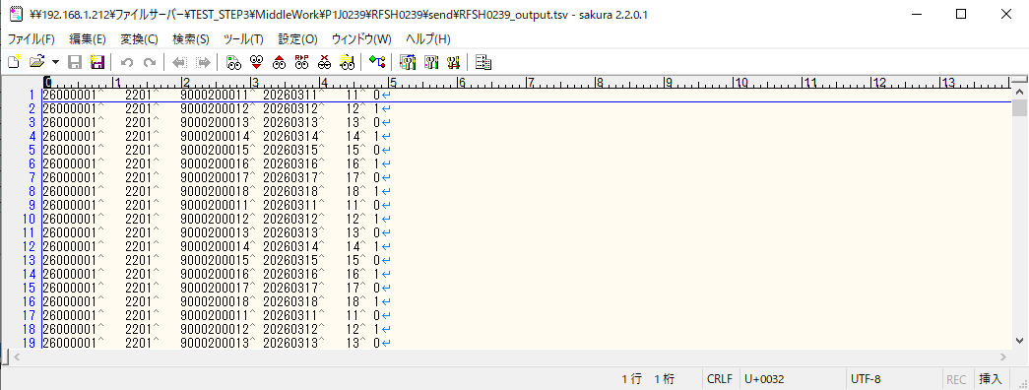

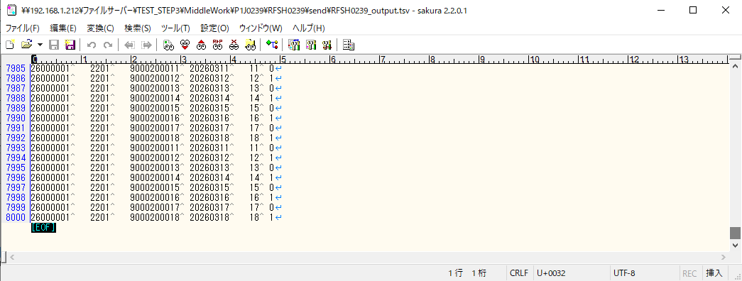

■7回目 正常系・データ行1000行以上

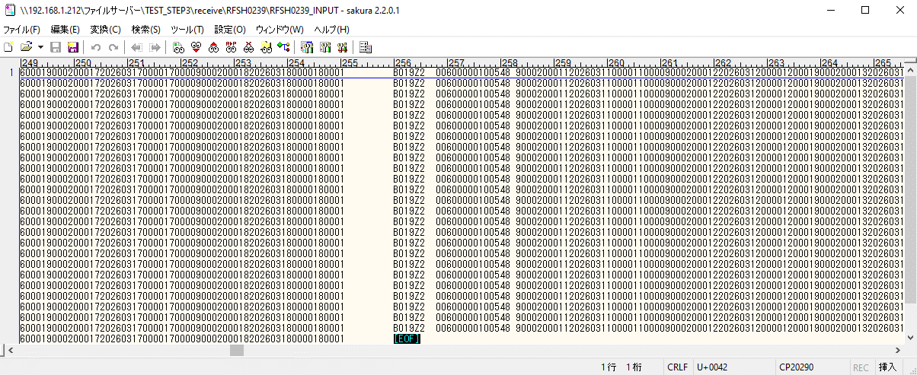
データ行が1010行。

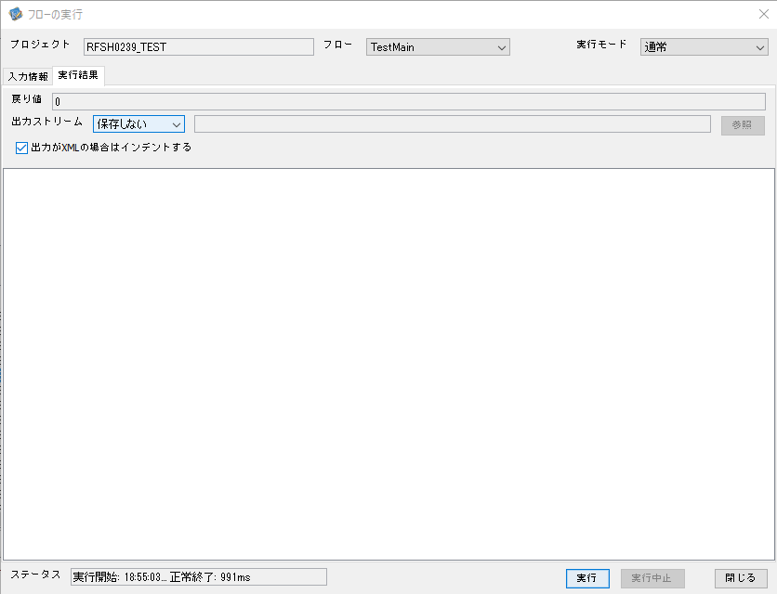

 |  | 行 | 日時 | レベル | メッセージ
 |  | 23583 | 2026-05-18T18:55:03.553 JST | INFO | FLEX_I_0003: [3fa1ff98-8ccd-46d6-ba2f-f72536c74b62] サブフローの実行を開始します: /NH/connect/step3/isa_user06.RFSH0239.Main
 |  | 23584 | 2026-05-18T18:55:03.554 JST | INFO | FLEX_I_0003: [3fa1ff98-8ccd-46d6-ba2f-f72536c74b62] サブフローの実行を開始します: /NH/connect/step3/isa_user06.MappingPreProcessing.MappingPreProcessing
 |  | 23585 | 2026-05-18T18:55:03.556 JST | INFO | FLEX_I_0003: [3fa1ff98-8ccd-46d6-ba2f-f72536c74b62] サブフローの実行を開始します: /NH/connect/step3/isa_user06.Common.LogOutput
 |  | 23586 | 2026-05-18T18:55:03.557 JST | INFO | FLEX_I_0051: [3fa1ff98-8ccd-46d6-ba2f-f72536c74b62] 情報(Log1) : 個別マッピング処理開始します。インターフェースID：RFSH0239 ASID：I0239 ジョブネットID：P1J0239
 |  | 23587 | 2026-05-18T18:55:03.557 JST | INFO | FLEX_I_0004: [3fa1ff98-8ccd-46d6-ba2f-f72536c74b62] サブフローの実行が終了しました: /NH/connect/step3/isa_user06.Common.LogOutput [1ms]
 |  | 23588 | 2026-05-18T18:55:03.557 JST | INFO | FLEX_I_0003: [3fa1ff98-8ccd-46d6-ba2f-f72536c74b62] サブフローの実行を開始します: /NH/connect/step3/isa_user06.Common.InputParameterCheck
 |  | 23589 | 2026-05-18T18:55:03.557 JST | INFO | FLEX_I_0004: [3fa1ff98-8ccd-46d6-ba2f-f72536c74b62] サブフローの実行が終了しました: /NH/connect/step3/isa_user06.Common.InputParameterCheck [0ms]
 |  | 23590 | 2026-05-18T18:55:03.557 JST | INFO | FLEX_I_0003: [3fa1ff98-8ccd-46d6-ba2f-f72536c74b62] サブフローの実行を開始します: /NH/connect/step3/isa_user06.Common.SettingInit
 |  | 23591 | 2026-05-18T18:55:03.573 JST | INFO | FLEX_I_0004: [3fa1ff98-8ccd-46d6-ba2f-f72536c74b62] サブフローの実行が終了しました: /NH/connect/step3/isa_user06.Common.SettingInit [16ms]
 |  | 23592 | 2026-05-18T18:55:03.573 JST | INFO | FLEX_I_0003: [3fa1ff98-8ccd-46d6-ba2f-f72536c74b62] サブフローの実行を開始します: /NH/connect/step3/isa_user06.Common.ParameterFileGet
 |  | 23593 | 2026-05-18T18:55:03.583 JST | INFO | FLEX_I_0004: [3fa1ff98-8ccd-46d6-ba2f-f72536c74b62] サブフローの実行が終了しました: /NH/connect/step3/isa_user06.Common.ParameterFileGet [10ms]
 |  | 23594 | 2026-05-18T18:55:03.583 JST | INFO | FLEX_I_0003: [3fa1ff98-8ccd-46d6-ba2f-f72536c74b62] サブフローの実行を開始します: /NH/connect/step3/isa_user06.Common_FileSendReceive.WorkFileDelete
 |  | 23595 | 2026-05-18T18:55:03.584 JST | INFO | FLEX_I_0004: [3fa1ff98-8ccd-46d6-ba2f-f72536c74b62] サブフローの実行が終了しました: /NH/connect/step3/isa_user06.Common_FileSendReceive.WorkFileDelete [1ms]
 |  | 23596 | 2026-05-18T18:55:03.585 JST | INFO | FLEX_I_0003: [3fa1ff98-8ccd-46d6-ba2f-f72536c74b62] サブフローの実行を開始します: /NH/connect/step3/isa_user06.Common.ParameterFileGet
 |  | 23597 | 2026-05-18T18:55:03.594 JST | INFO | FLEX_I_0004: [3fa1ff98-8ccd-46d6-ba2f-f72536c74b62] サブフローの実行が終了しました: /NH/connect/step3/isa_user06.Common.ParameterFileGet [9ms]
 |  | 23598 | 2026-05-18T18:55:03.594 JST | INFO | FLEX_I_0003: [3fa1ff98-8ccd-46d6-ba2f-f72536c74b62] サブフローの実行を開始します: /NH/connect/step3/isa_user06.Common_FileSendReceive.WorkFileDelete
 |  | 23599 | 2026-05-18T18:55:03.742 JST | INFO | FLEX_I_0004: [3fa1ff98-8ccd-46d6-ba2f-f72536c74b62] サブフローの実行が終了しました: /NH/connect/step3/isa_user06.Common_FileSendReceive.WorkFileDelete [148ms]
 |  | 23600 | 2026-05-18T18:55:03.743 JST | INFO | FLEX_I_0003: [3fa1ff98-8ccd-46d6-ba2f-f72536c74b62] サブフローの実行を開始します: /NH/connect/step3/isa_user06.Common_Conversion.GetConversionMst
 |  | 23601 | 2026-05-18T18:55:03.747 JST | INFO | FLEX_I_0004: [3fa1ff98-8ccd-46d6-ba2f-f72536c74b62] サブフローの実行が終了しました: /NH/connect/step3/isa_user06.Common_Conversion.GetConversionMst [4ms]
 |  | 23602 | 2026-05-18T18:55:03.747 JST | INFO | FLEX_I_0004: [3fa1ff98-8ccd-46d6-ba2f-f72536c74b62] サブフローの実行が終了しました: /NH/connect/step3/isa_user06.MappingPreProcessing.MappingPreProcessing [193ms]
 |  | 23603 | 2026-05-18T18:55:03.747 JST | INFO | FLEX_I_0003: [3fa1ff98-8ccd-46d6-ba2f-f72536c74b62] サブフローの実行を開始します: /NH/connect/step3/isa_user06.RFSH0239.Mapping_Exec
 |  | 23604 | 2026-05-18T18:55:03.747 JST | INFO | FLEX_I_0003: [3fa1ff98-8ccd-46d6-ba2f-f72536c74b62] サブフローの実行を開始します: /NH/connect/step3/isa_user06.FiletoFile.MappingPreProcessing
 |  | 23605 | 2026-05-18T18:55:03.749 JST | INFO | FLEX_I_0003: [3fa1ff98-8ccd-46d6-ba2f-f72536c74b62] サブフローの実行を開始します: /NH/connect/step3/isa_user06.Common.ParameterFileGet
 |  | 23606 | 2026-05-18T18:55:03.768 JST | INFO | FLEX_I_0004: [3fa1ff98-8ccd-46d6-ba2f-f72536c74b62] サブフローの実行が終了しました: /NH/connect/step3/isa_user06.Common.ParameterFileGet [19ms]
 |  | 23607 | 2026-05-18T18:55:03.777 JST | INFO | FLEX_I_0003: [3fa1ff98-8ccd-46d6-ba2f-f72536c74b62] サブフローの実行を開始します: /NH/connect/step3/isa_user06.Common.ParameterFilePut
 |  | 23608 | 2026-05-18T18:55:03.782 JST | INFO | FLEX_I_0003: [3fa1ff98-8ccd-46d6-ba2f-f72536c74b62] サブフローの実行を開始します: /NH/connect/step3/isa_user06.Common.ParameterFileGet
 |  | 23609 | 2026-05-18T18:55:03.790 JST | INFO | FLEX_I_0004: [3fa1ff98-8ccd-46d6-ba2f-f72536c74b62] サブフローの実行が終了しました: /NH/connect/step3/isa_user06.Common.ParameterFileGet [8ms]
 |  | 23610 | 2026-05-18T18:55:03.801 JST | INFO | FLEX_I_0004: [3fa1ff98-8ccd-46d6-ba2f-f72536c74b62] サブフローの実行が終了しました: /NH/connect/step3/isa_user06.Common.ParameterFilePut [24ms]
 |  | 23611 | 2026-05-18T18:55:03.801 JST | INFO | FLEX_I_0003: [3fa1ff98-8ccd-46d6-ba2f-f72536c74b62] サブフローの実行を開始します: /NH/connect/step3/isa_user06.FiletoFile.PutParameterFileCaseMulitipleFiles
 |  | 23612 | 2026-05-18T18:55:03.802 JST | INFO | FLEX_I_0003: [3fa1ff98-8ccd-46d6-ba2f-f72536c74b62] サブフローの実行を開始します: /NH/connect/step3/isa_user06.Common.ParameterFilePut
 |  | 23613 | 2026-05-18T18:55:03.806 JST | INFO | FLEX_I_0003: [3fa1ff98-8ccd-46d6-ba2f-f72536c74b62] サブフローの実行を開始します: /NH/connect/step3/isa_user06.Common.ParameterFileGet
 |  | 23614 | 2026-05-18T18:55:03.814 JST | INFO | FLEX_I_0004: [3fa1ff98-8ccd-46d6-ba2f-f72536c74b62] サブフローの実行が終了しました: /NH/connect/step3/isa_user06.Common.ParameterFileGet [8ms]
 |  | 23615 | 2026-05-18T18:55:03.825 JST | INFO | FLEX_I_0004: [3fa1ff98-8ccd-46d6-ba2f-f72536c74b62] サブフローの実行が終了しました: /NH/connect/step3/isa_user06.Common.ParameterFilePut [23ms]
 |  | 23616 | 2026-05-18T18:55:03.826 JST | INFO | FLEX_I_0003: [3fa1ff98-8ccd-46d6-ba2f-f72536c74b62] サブフローの実行を開始します: /NH/connect/step3/isa_user06.Common.ParameterFilePut
 |  | 23617 | 2026-05-18T18:55:03.830 JST | INFO | FLEX_I_0003: [3fa1ff98-8ccd-46d6-ba2f-f72536c74b62] サブフローの実行を開始します: /NH/connect/step3/isa_user06.Common.ParameterFileGet
 |  | 23618 | 2026-05-18T18:55:03.837 JST | INFO | FLEX_I_0004: [3fa1ff98-8ccd-46d6-ba2f-f72536c74b62] サブフローの実行が終了しました: /NH/connect/step3/isa_user06.Common.ParameterFileGet [7ms]
 |  | 23619 | 2026-05-18T18:55:03.847 JST | INFO | FLEX_I_0004: [3fa1ff98-8ccd-46d6-ba2f-f72536c74b62] サブフローの実行が終了しました: /NH/connect/step3/isa_user06.Common.ParameterFilePut [21ms]
 |  | 23620 | 2026-05-18T18:55:03.848 JST | INFO | FLEX_I_0003: [3fa1ff98-8ccd-46d6-ba2f-f72536c74b62] サブフローの実行を開始します: /NH/connect/step3/isa_user06.Common.ParameterFileGet
 |  | 23621 | 2026-05-18T18:55:03.856 JST | INFO | FLEX_I_0004: [3fa1ff98-8ccd-46d6-ba2f-f72536c74b62] サブフローの実行が終了しました: /NH/connect/step3/isa_user06.Common.ParameterFileGet [8ms]
 |  | 23622 | 2026-05-18T18:55:03.856 JST | INFO | FLEX_I_0004: [3fa1ff98-8ccd-46d6-ba2f-f72536c74b62] サブフローの実行が終了しました: /NH/connect/step3/isa_user06.FiletoFile.PutParameterFileCaseMulitipleFiles [55ms]
 |  | 23623 | 2026-05-18T18:55:03.856 JST | INFO | FLEX_I_0004: [3fa1ff98-8ccd-46d6-ba2f-f72536c74b62] サブフローの実行が終了しました: /NH/connect/step3/isa_user06.FiletoFile.MappingPreProcessing [109ms]
 |  | 23624 | 2026-05-18T18:55:03.857 JST | INFO | FLEX_I_0003: [3fa1ff98-8ccd-46d6-ba2f-f72536c74b62] サブフローの実行を開始します: /NH/connect/step3/isa_user06.RFSH0239.Mapping_Caller
 |  | 23625 | 2026-05-18T18:55:03.869 JST | INFO | FLEX_I_0003: [3fa1ff98-8ccd-46d6-ba2f-f72536c74b62] サブフローの実行を開始します: /NH/connect/step3/isa_user06.Mapping_0022-2.Mapping
 |  | 23626 | 2026-05-18T18:55:04.274 JST | INFO | FLEX_I_0004: [3fa1ff98-8ccd-46d6-ba2f-f72536c74b62] サブフローの実行が終了しました: /NH/connect/step3/isa_user06.Mapping_0022-2.Mapping [405ms]
 |  | 23627 | 2026-05-18T18:55:04.275 JST | INFO | FLEX_I_0003: [3fa1ff98-8ccd-46d6-ba2f-f72536c74b62] サブフローの実行を開始します: /NH/connect/step3/isa_user06.RFSH0239.Mapping_FilePut
 |  | 23628 | 2026-05-18T18:55:04.287 JST | INFO | FLEX_I_0004: [3fa1ff98-8ccd-46d6-ba2f-f72536c74b62] サブフローの実行が終了しました: /NH/connect/step3/isa_user06.RFSH0239.Mapping_FilePut [12ms]
 |  | 23629 | 2026-05-18T18:55:04.287 JST | INFO | FLEX_I_0003: [3fa1ff98-8ccd-46d6-ba2f-f72536c74b62] サブフローの実行を開始します: /NH/connect/step3/isa_user06.Mapping_0022-2.Mapping
 |  | 23630 | 2026-05-18T18:55:04.292 JST | INFO | FLEX_I_0004: [3fa1ff98-8ccd-46d6-ba2f-f72536c74b62] サブフローの実行が終了しました: /NH/connect/step3/isa_user06.Mapping_0022-2.Mapping [5ms]
 |  | 23631 | 2026-05-18T18:55:04.292 JST | INFO | FLEX_I_0003: [3fa1ff98-8ccd-46d6-ba2f-f72536c74b62] サブフローの実行を開始します: /NH/connect/step3/isa_user06.RFSH0239.Mapping_FilePut
 |  | 23632 | 2026-05-18T18:55:04.295 JST | INFO | FLEX_I_0004: [3fa1ff98-8ccd-46d6-ba2f-f72536c74b62] サブフローの実行が終了しました: /NH/connect/step3/isa_user06.RFSH0239.Mapping_FilePut [3ms]
 |  | 23633 | 2026-05-18T18:55:04.306 JST | INFO | FLEX_I_0004: [3fa1ff98-8ccd-46d6-ba2f-f72536c74b62] サブフローの実行が終了しました: /NH/connect/step3/isa_user06.RFSH0239.Mapping_Caller [449ms]
 |  | 23634 | 2026-05-18T18:55:04.307 JST | INFO | FLEX_I_0003: [3fa1ff98-8ccd-46d6-ba2f-f72536c74b62] サブフローの実行を開始します: /NH/connect/step3/isa_user06.FiletoFile.MappingPostProcessing
 |  | 23635 | 2026-05-18T18:55:04.309 JST | INFO | FLEX_I_0003: [3fa1ff98-8ccd-46d6-ba2f-f72536c74b62] サブフローの実行を開始します: /NH/connect/step3/isa_user06.Common.WarningLogOutput
 |  | 23636 | 2026-05-18T18:55:04.309 JST | INFO | FLEX_I_0003: [3fa1ff98-8ccd-46d6-ba2f-f72536c74b62] サブフローの実行を開始します: /NH/connect/step3/isa_user06.Common.LogOutput
 | No.5-2-1 | 23637 | 2026-05-18T18:55:04.310 JST | WARN | FLEX_W_1054: [3fa1ff98-8ccd-46d6-ba2f-f72536c74b62] 警告(Log1) : det-warn:RFSH0239 マッピング処理にてコード変換が正しく行われませんでした。インターフェースID：RFSH0239 ASID：I0239 ジョブネットID：P1J0239 変換エラーメッセージ： NH、connect/step3、isa_user06、FiletoFile、MappingPostProcessing、I0239、P1J0239
 |  | 23638 | 2026-05-18T18:55:04.310 JST | INFO | FLEX_I_0004: [3fa1ff98-8ccd-46d6-ba2f-f72536c74b62] サブフローの実行が終了しました: /NH/connect/step3/isa_user06.Common.LogOutput [1ms]
 |  | 23639 | 2026-05-18T18:55:04.310 JST | INFO | FLEX_I_0003: [3fa1ff98-8ccd-46d6-ba2f-f72536c74b62] サブフローの実行を開始します: /NH/connect/step3/isa_user06.Common.LogOutput
 | No.5-2-1 | 23640 | 2026-05-18T18:55:04.311 JST | WARN | FLEX_W_1054: [3fa1ff98-8ccd-46d6-ba2f-f72536c74b62] 警告(Log1) : 警告が発生しました。インターフェースID：RFSH0239 ASID：I0239 ジョブネットID：P1J0239
 |  |  |  |  | エラーメッセージ：事業所コード-プラントコード_inboundマスタで「1234」の変換ができませんでした。
 |  |  |  |  | 事業所コード-プラントコード_inboundマスタで「1234」の変換ができませんでした。
 |  |  |  |  | 事業所コード-プラントコード_inboundマスタで「1234」の変換ができませんでした。
 |  |  |  |  | 事業所コード-プラントコード_inboundマスタで「1234」の変換ができませんでした。
 |  |  |  |  | 事業所コード-プラントコード_inboundマスタで「1234」の変換ができませんでした。
 |  |  |  |  | 事業所コード-プラントコード_inboundマスタで「1234」の変換ができませんでした。
...

エビデンス(個別)
■1回目 正常系・0byteファイル

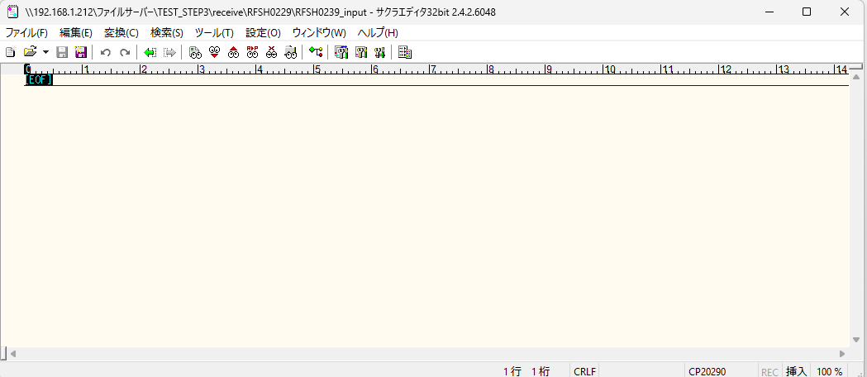

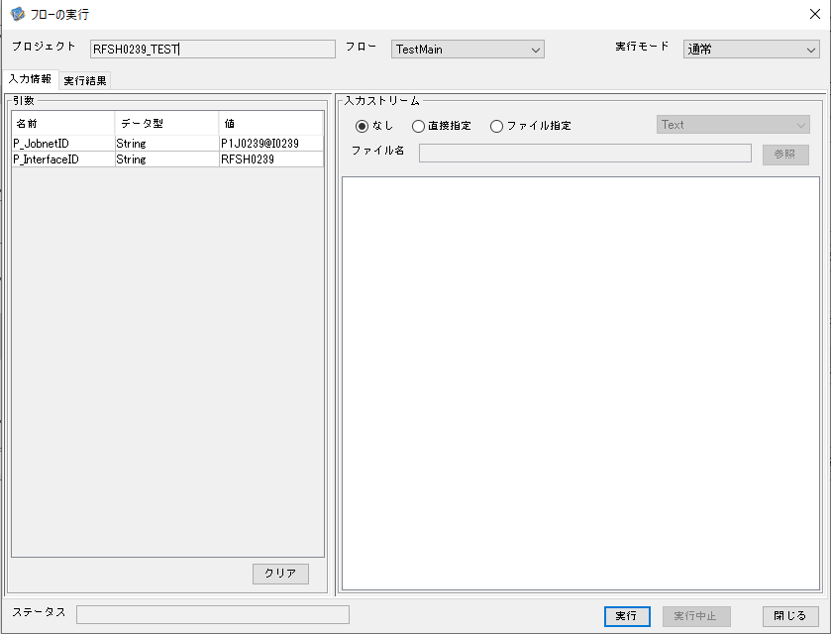

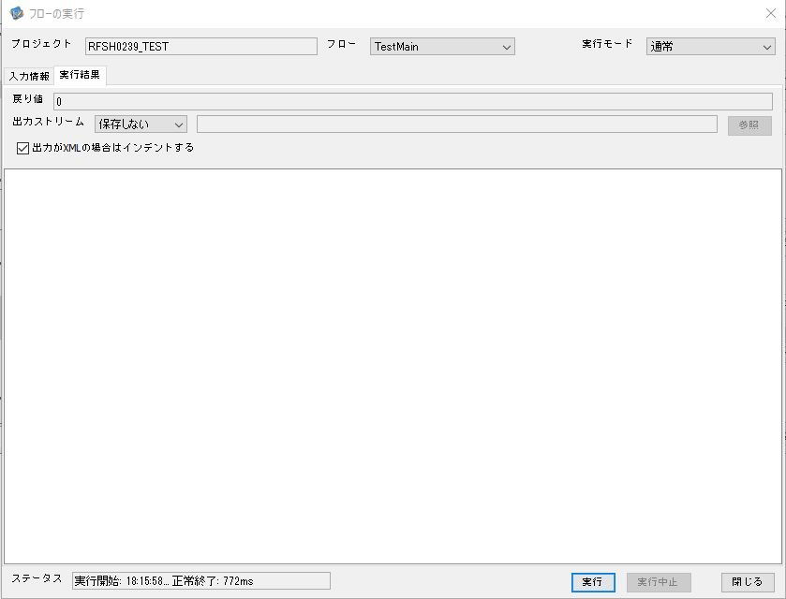

 |  | 行 | 日時 | レベル | メッセージ
 |  | 21077 | 2026-05-18T18:15:58.782 JST | INFO | FLEX_I_0003: [f851b4b4-18e5-4ec5-95f6-d5e231c8aa6d] サブフローの実行を開始します: /NH/connect/step3/isa_user06.RFSH0239.Main
 |  | 21078 | 2026-05-18T18:15:58.815 JST | INFO | FLEX_I_0003: [f851b4b4-18e5-4ec5-95f6-d5e231c8aa6d] サブフローの実行を開始します: /NH/connect/step3/isa_user06.MappingPreProcessing.MappingPreProcessing
 |  | 21079 | 2026-05-18T18:15:58.816 JST | INFO | FLEX_I_0003: [f851b4b4-18e5-4ec5-95f6-d5e231c8aa6d] サブフローの実行を開始します: /NH/connect/step3/isa_user06.Common.LogOutput
 |  | 21080 | 2026-05-18T18:15:58.816 JST | INFO | FLEX_I_0051: [f851b4b4-18e5-4ec5-95f6-d5e231c8aa6d] 情報(Log1) : 個別マッピング処理開始します。インターフェースID：RFSH0239 ASID：I0239 ジョブネットID：P1J0239
 |  | 21081 | 2026-05-18T18:15:58.816 JST | INFO | FLEX_I_0004: [f851b4b4-18e5-4ec5-95f6-d5e231c8aa6d] サブフローの実行が終了しました: /NH/connect/step3/isa_user06.Common.LogOutput [0ms]
 |  | 21082 | 2026-05-18T18:15:58.816 JST | INFO | FLEX_I_0003: [f851b4b4-18e5-4ec5-95f6-d5e231c8aa6d] サブフローの実行を開始します: /NH/connect/step3/isa_user06.Common.InputParameterCheck
 |  | 21083 | 2026-05-18T18:15:58.816 JST | INFO | FLEX_I_0004: [f851b4b4-18e5-4ec5-95f6-d5e231c8aa6d] サブフローの実行が終了しました: /NH/connect/step3/isa_user06.Common.InputParameterCheck [0ms]
...
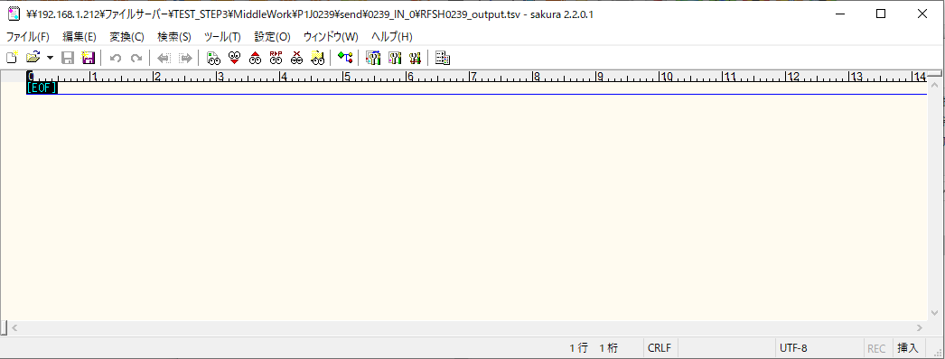
 | No.1-1-1

■2回目 正常系・全項目空データファイル

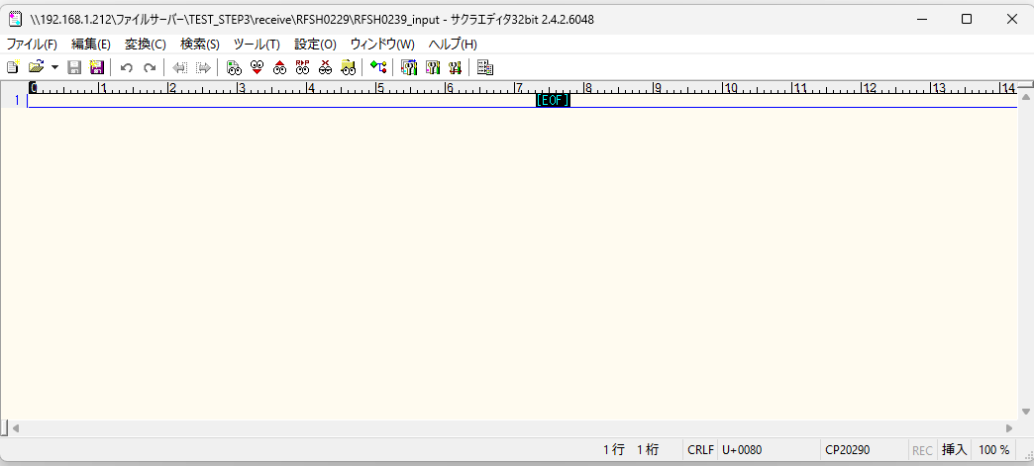

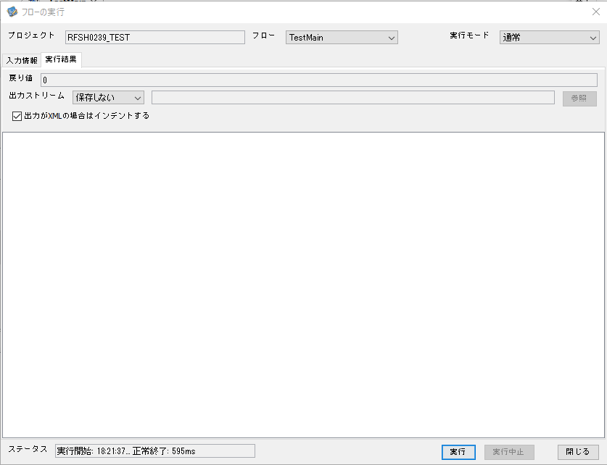

 |  | 行 | 日時 | レベル | メッセージ
 |  | 21323 | 2026-05-18T18:21:38.091 JST | INFO | FLEX_I_0003: [09b15d19-894d-4777-b2a5-db64bdd551ec] サブフローの実行を開始します: /NH/connect/step3/isa_user06.RFSH0239.Main
 |  | 21324 | 2026-05-18T18:21:38.091 JST | INFO | FLEX_I_0003: [09b15d19-894d-4777-b2a5-db64bdd551ec] サブフローの実行を開始します: /NH/connect/step3/isa_user06.MappingPreProcessing.MappingPreProcessing
 |  | 21325 | 2026-05-18T18:21:38.091 JST | INFO | FLEX_I_0003: [09b15d19-894d-4777-b2a5-db64bdd551ec] サブフローの実行を開始します: /NH/connect/step3/isa_user06.Common.LogOutput
 |  | 21326 | 2026-05-18T18:21:38.092 JST | INFO | FLEX_I_0051: [09b15d19-894d-4777-b2a5-db64bdd551ec] 情報(Log1) : 個別マッピング処理開始します。インターフェースID：RFSH0239 ASID：I0239 ジョブネットID：P1J0239
 |  | 21327 | 2026-05-18T18:21:38.092 JST | INFO | FLEX_I_0004: [09b15d19-894d-4777-b2a5-db64bdd551ec] サブフローの実行が終了しました: /NH/connect/step3/isa_user06.Common.LogOutput [1ms]
 |  | 21328 | 2026-05-18T18:21:38.092 JST | INFO | FLEX_I_0003: [09b15d19-894d-4777-b2a5-db64bdd551ec] サブフローの実行を開始します: /NH/connect/step3/isa_user06.Common.InputParameterCheck
 |  | 21329 | 2026-05-18T18:21:38.092 JST | INFO | FLEX_I_0004: [09b15d19-894d-4777-b2a5-db64bdd551ec] サブフローの実行が終了しました: /NH/connect/step3/isa_user06.Common.InputParameterCheck [0ms]
 |  | 21330 | 2026-05-18T18:21:38.093 JST | INFO | FLEX_I_0003: [09b15d19-894d-4777-b2a5-db64bdd551ec] サブフローの実行を開始します: /NH/connect/step3/isa_user06.Common.SettingInit
...
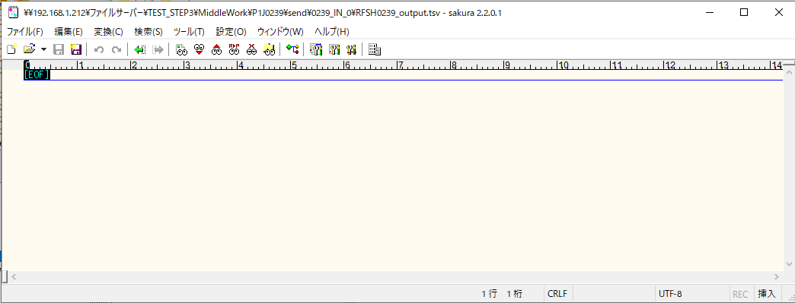
 | No.1-2-1

■3回目 正常系・ファイル定義確認

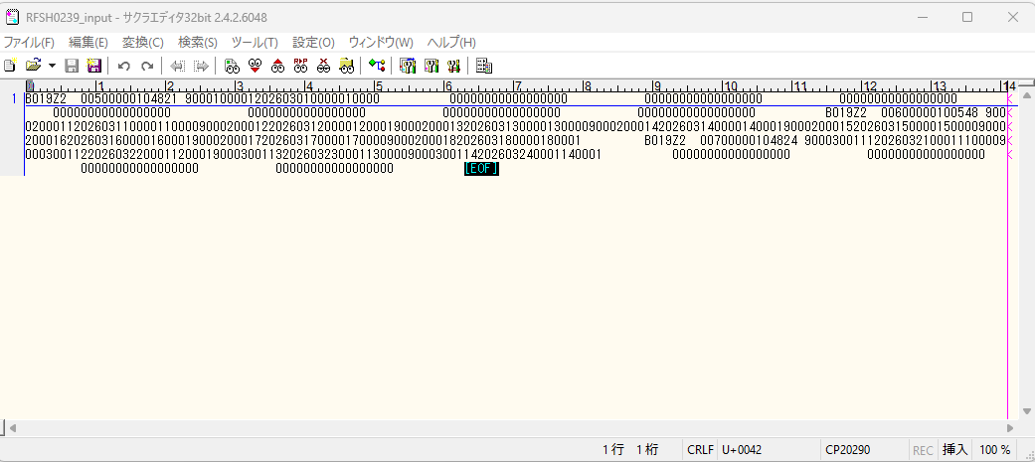

 | No.3-1-1
 | No.3-1-2
 | No.3-1-3
 | No.3-1-4
 | No.3-1-5
 | No.3-1-6

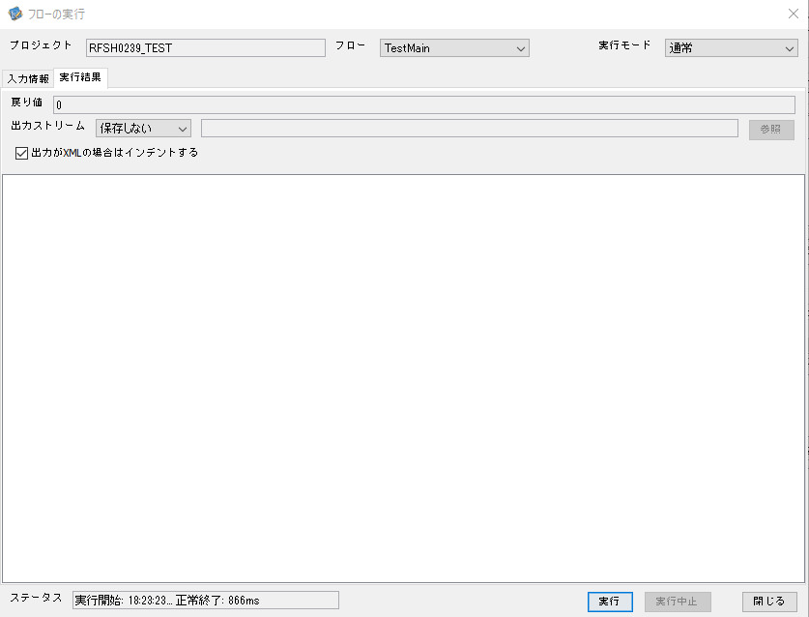

 |  | 行 | 日時 | レベル | メッセージ
 |  | 21376 | 2026-05-18T18:23:23.563 JST | INFO | FLEX_I_0003: [327e9066-c268-4a9f-b7d5-976216cab786] サブフローの実行を開始します: /NH/connect/step3/isa_user06.RFSH0239.Main
 |  | 21377 | 2026-05-18T18:23:23.564 JST | INFO | FLEX_I_0003: [327e9066-c268-4a9f-b7d5-976216cab786] サブフローの実行を開始します: /NH/connect/step3/isa_user06.MappingPreProcessing.MappingPreProcessing
 |  | 21378 | 2026-05-18T18:23:23.565 JST | INFO | FLEX_I_0003: [327e9066-c268-4a9f-b7d5-976216cab786] サブフローの実行を開始します: /NH/connect/step3/isa_user06.Common.LogOutput
 |  | 21379 | 2026-05-18T18:23:23.566 JST | INFO | FLEX_I_0051: [327e9066-c268-4a9f-b7d5-976216cab786] 情報(Log1) : 個別マッピング処理開始します。インターフェースID：RFSH0239 ASID：I0239 ジョブネットID：P1J0239
 |  | 21380 | 2026-05-18T18:23:23.566 JST | INFO | FLEX_I_0004: [327e9066-c268-4a9f-b7d5-976216cab786] サブフローの実行が終了しました: /NH/connect/step3/isa_user06.Common.LogOutput [1ms]
 |  | 21381 | 2026-05-18T18:23:23.566 JST | INFO | FLEX_I_0003: [327e9066-c268-4a9f-b7d5-976216cab786] サブフローの実行を開始します: /NH/connect/step3/isa_user06.Common.InputParameterCheck
 |  | 21382 | 2026-05-18T18:23:23.566 JST | INFO | FLEX_I_0004: [327e9066-c268-4a9f-b7d5-976216cab786] サブフローの実行が終了しました: /NH/connect/step3/isa_user06.Common.InputParameterCheck [0ms]
 |  | 21383 | 2026-05-18T18:23:23.567 JST | INFO | FLEX_I_0003: [327e9066-c268-4a9f-b7d5-976216cab786] サブフローの実行を開始します: /NH/connect/step3/isa_user06.Common.SettingInit
...
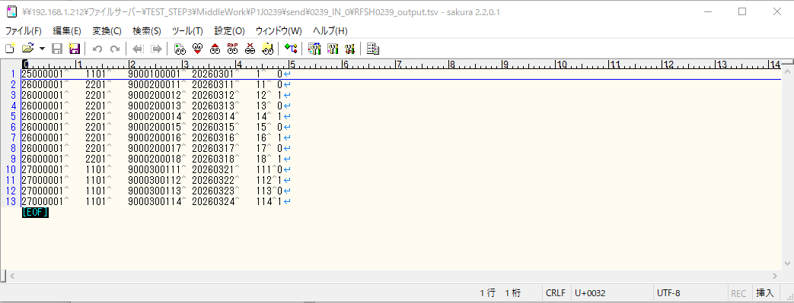

 | No.3-2-1
 | No.3-2-2
 | No.3-2-3
 | No.3-2-4
 | No.3-2-5
 | No.3-2-6

■4回目正常系・列分割→行変換確認（明細0件）

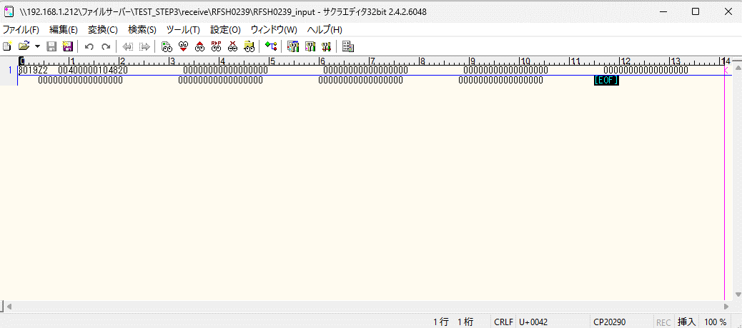



 |  | 行 | 日時 | レベル | メッセージ
 |  | 21429 | 2026-05-18T18:25:21.887 JST | INFO | FLEX_I_0003: [b4cf8b9e-8535-418f-9089-9b0f50d4f639] サブフローの実行を開始します: /NH/connect/step3/isa_user06.RFSH0239.Main
 |  | 21430 | 2026-05-18T18:25:21.888 JST | INFO | FLEX_I_0003: [b4cf8b9e-8535-418f-9089-9b0f50d4f639] サブフローの実行を開始します: /NH/connect/step3/isa_user06.MappingPreProcessing.MappingPreProcessing
 |  | 21431 | 2026-05-18T18:25:21.889 JST | INFO | FLEX_I_0003: [b4cf8b9e-8535-418f-9089-9b0f50d4f639] サブフローの実行を開始します: /NH/connect/step3/isa_user06.Common.LogOutput
 |  | 21432 | 2026-05-18T18:25:21.889 JST | INFO | FLEX_I_0051: [b4cf8b9e-8535-418f-9089-9b0f50d4f639] 情報(Log1) : 個別マッピング処理開始します。インターフェースID：RFSH0239 ASID：I0239 ジョブネットID：P1J0239
 |  | 21433 | 2026-05-18T18:25:21.889 JST | INFO | FLEX_I_0004: [b4cf8b9e-8535-418f-9089-9b0f50d4f639] サブフローの実行が終了しました: /NH/connect/step3/isa_user06.Common.LogOutput [0ms]
 |  | 21434 | 2026-05-18T18:25:21.889 JST | INFO | FLEX_I_0003: [b4cf8b9e-8535-418f-9089-9b0f50d4f639] サブフローの実行を開始します: /NH/connect/step3/isa_user06.Common.InputParameterCheck
 |  | 21435 | 2026-05-18T18:25:21.890 JST | INFO | FLEX_I_0004: [b4cf8b9e-8535-418f-9089-9b0f50d4f639] サブフローの実行が終了しました: /NH/connect/step3/isa_user06.Common.InputParameterCheck [1ms]
...
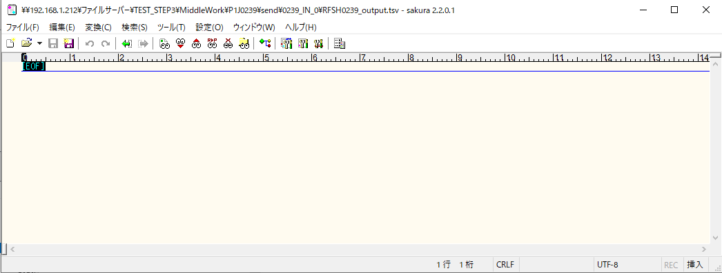
 | No.2-1-1

■5回目正常系・列分割→行変換確認（明細1件）

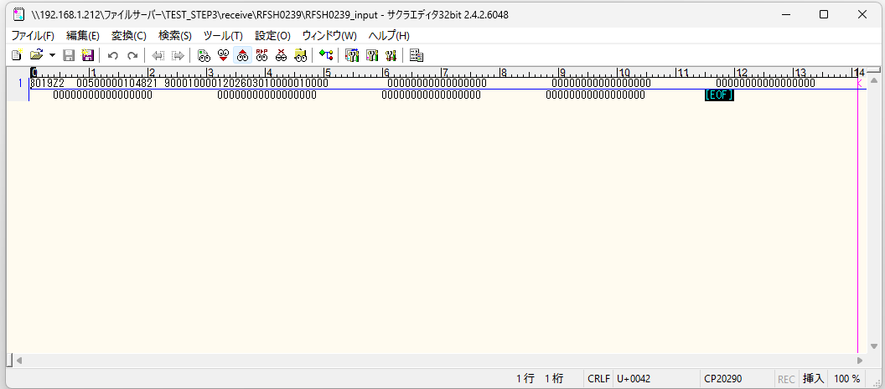



 |  | 行 | 日時 | レベル | メッセージ
 |  | 21598 | 2026-05-18T18:27:11.354 JST | INFO | FLEX_I_0003: [93cd9117-fe61-4015-8a8d-fd4393ac80a3] サブフローの実行を開始します: /NH/connect/step3/isa_user06.RFSH0239.Main
 |  | 21599 | 2026-05-18T18:27:11.355 JST | INFO | FLEX_I_0003: [93cd9117-fe61-4015-8a8d-fd4393ac80a3] サブフローの実行を開始します: /NH/connect/step3/isa_user06.MappingPreProcessing.MappingPreProcessing
 |  | 21600 | 2026-05-18T18:27:11.356 JST | INFO | FLEX_I_0003: [93cd9117-fe61-4015-8a8d-fd4393ac80a3] サブフローの実行を開始します: /NH/connect/step3/isa_user06.Common.LogOutput
 |  | 21601 | 2026-05-18T18:27:11.357 JST | INFO | FLEX_I_0051: [93cd9117-fe61-4015-8a8d-fd4393ac80a3] 情報(Log1) : 個別マッピング処理開始します。インターフェースID：RFSH0239 ASID：I0239 ジョブネットID：P1J0239
 |  | 21602 | 2026-05-18T18:27:11.357 JST | INFO | FLEX_I_0004: [93cd9117-fe61-4015-8a8d-fd4393ac80a3] サブフローの実行が終了しました: /NH/connect/step3/isa_user06.Common.LogOutput [1ms]
 |  | 21603 | 2026-05-18T18:27:11.357 JST | INFO | FLEX_I_0003: [93cd9117-fe61-4015-8a8d-fd4393ac80a3] サブフローの実行を開始します: /NH/connect/step3/isa_user06.Common.InputParameterCheck
 |  | 21604 | 2026-05-18T18:27:11.357 JST | INFO | FLEX_I_0004: [93cd9117-fe61-4015-8a8d-fd4393ac80a3] サブフローの実行が終了しました: /NH/connect/step3/isa_user06.Common.InputParameterCheck [0ms]
 |  | 21605 | 2026-05-18T18:27:11.357 JST | INFO | FLEX_I_0003: [93cd9117-fe61-4015-8a8d-fd4393ac80a3] サブフローの実行を開始します: /NH/connect/step3/isa_user06.Common.SettingInit
...
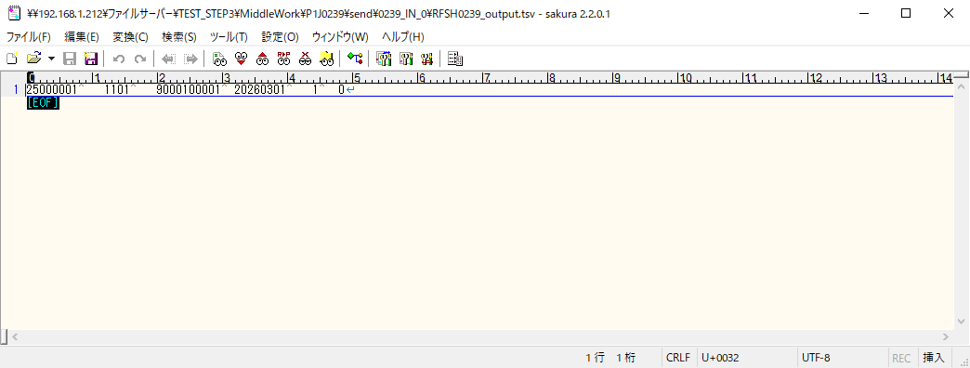
 | No.2-1-2

■6回目正常系・列分割→行変換確認（明細4件）

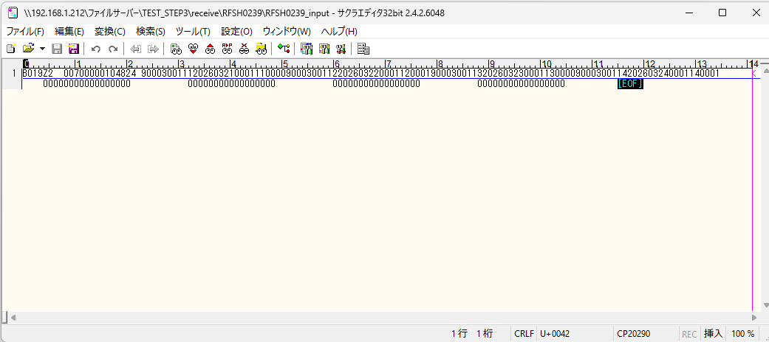

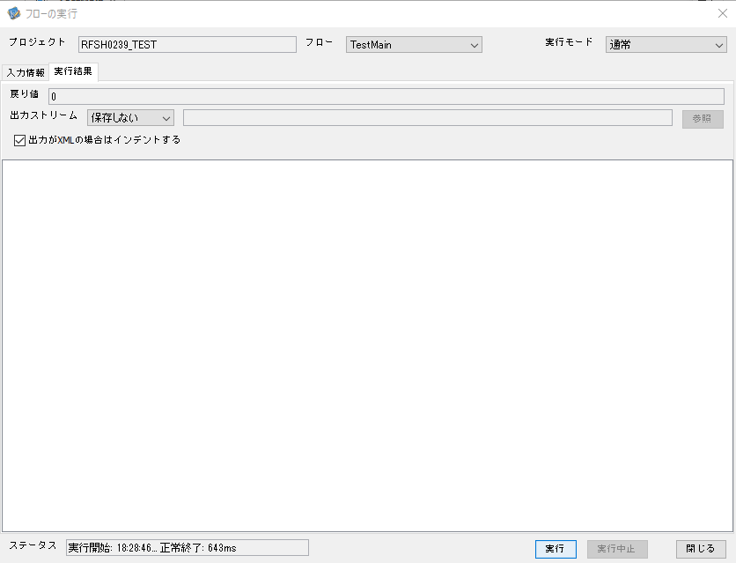

 |  | 行 | 日時 | レベル | メッセージ
 |  | 21845 | 2026-05-18T18:28:46.409 JST | INFO | FLEX_I_0003: [f70fd5dc-a95c-4e06-b995-cd61eb665fd0] サブフローの実行を開始します: /NH/connect/step3/isa_user06.RFSH0239.Main
 |  | 21846 | 2026-05-18T18:28:46.409 JST | INFO | FLEX_I_0003: [f70fd5dc-a95c-4e06-b995-cd61eb665fd0] サブフローの実行を開始します: /NH/connect/step3/isa_user06.MappingPreProcessing.MappingPreProcessing
 |  | 21847 | 2026-05-18T18:28:46.411 JST | INFO | FLEX_I_0003: [f70fd5dc-a95c-4e06-b995-cd61eb665fd0] サブフローの実行を開始します: /NH/connect/step3/isa_user06.Common.LogOutput
 |  | 21848 | 2026-05-18T18:28:46.412 JST | INFO | FLEX_I_0051: [f70fd5dc-a95c-4e06-b995-cd61eb665fd0] 情報(Log1) : 個別マッピング処理開始します。インターフェースID：RFSH0239 ASID：I0239 ジョブネットID：P1J0239
 |  | 21849 | 2026-05-18T18:28:46.412 JST | INFO | FLEX_I_0004: [f70fd5dc-a95c-4e06-b995-cd61eb665fd0] サブフローの実行が終了しました: /NH/connect/step3/isa_user06.Common.LogOutput [1ms]
 |  | 21850 | 2026-05-18T18:28:46.413 JST | INFO | FLEX_I_0003: [f70fd5dc-a95c-4e06-b995-cd61eb665fd0] サブフローの実行を開始します: /NH/connect/step3/isa_user06.Common.InputParameterCheck
 |  | 21851 | 2026-05-18T18:28:46.413 JST | INFO | FLEX_I_0004: [f70fd5dc-a95c-4e06-b995-cd61eb665fd0] サブフローの実行が終了しました: /NH/connect/step3/isa_user06.Common.InputParameterCheck [0ms]
...
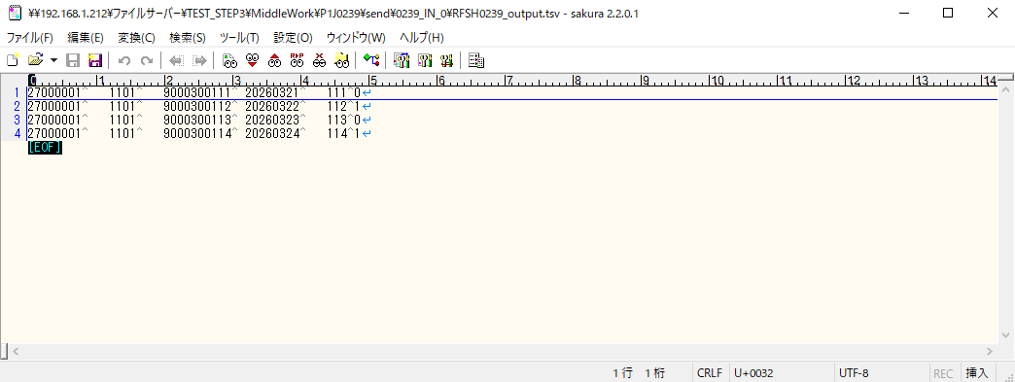
 | No.2-1-4

■7回目正常系・列分割→行変換確認（明細8件）

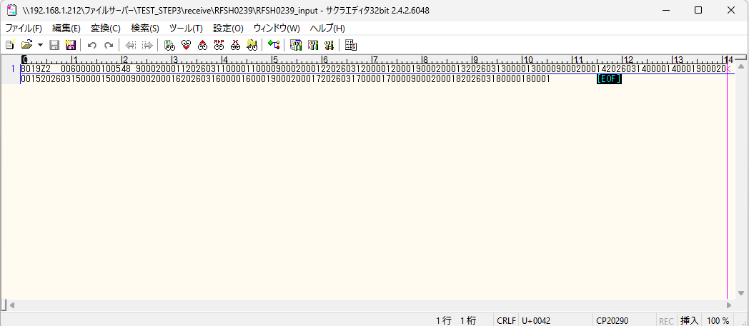



 |  | 行 | 日時 | レベル | メッセージ
 |  | 22018 | 2026-05-18T18:30:20.120 JST | INFO | FLEX_I_0003: [06309ecc-9c91-4601-bfc0-f786bea20b1f] サブフローの実行を開始します: /NH/connect/step3/isa_user06.RFSH0239.Main
 |  | 22019 | 2026-05-18T18:30:20.121 JST | INFO | FLEX_I_0003: [06309ecc-9c91-4601-bfc0-f786bea20b1f] サブフローの実行を開始します: /NH/connect/step3/isa_user06.MappingPreProcessing.MappingPreProcessing
 |  | 22020 | 2026-05-18T18:30:20.122 JST | INFO | FLEX_I_0003: [06309ecc-9c91-4601-bfc0-f786bea20b1f] サブフローの実行を開始します: /NH/connect/step3/isa_user06.Common.LogOutput
 |  | 22021 | 2026-05-18T18:30:20.124 JST | INFO | FLEX_I_0051: [06309ecc-9c91-4601-bfc0-f786bea20b1f] 情報(Log1) : 個別マッピング処理開始します。インターフェースID：RFSH0239 ASID：I0239 ジョブネットID：P1J0239
 |  | 22022 | 2026-05-18T18:30:20.124 JST | INFO | FLEX_I_0004: [06309ecc-9c91-4601-bfc0-f786bea20b1f] サブフローの実行が終了しました: /NH/connect/step3/isa_user06.Common.LogOutput [2ms]
 |  | 22023 | 2026-05-18T18:30:20.125 JST | INFO | FLEX_I_0003: [06309ecc-9c91-4601-bfc0-f786bea20b1f] サブフローの実行を開始します: /NH/connect/step3/isa_user06.Common.InputParameterCheck
 |  | 22024 | 2026-05-18T18:30:20.125 JST | INFO | FLEX_I_0004: [06309ecc-9c91-4601-bfc0-f786bea20b1f] サブフローの実行が終了しました: /NH/connect/step3/isa_user06.Common.InputParameterCheck [0ms]
 |  | 22025 | 2026-05-18T18:30:20.126 JST | INFO | FLEX_I_0003: [06309ecc-9c91-4601-bfc0-f786bea20b1f] サブフローの実行を開始します: /NH/connect/step3/isa_user06.Common.SettingInit
...
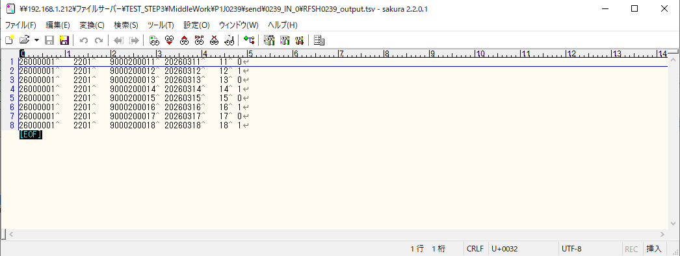
 | No.2-1-3

■8回目正常系・列分割→行変換確認（レコードが複数件あり）





 |  | 行 | 日時 | レベル | メッセージ
 |  | 22132 | 2026-05-18T18:31:58.677 JST | INFO | FLEX_I_0003: [446ed2a3-1c32-4933-8766-af1f9bbf60b4] サブフローの実行を開始します: /NH/connect/step3/isa_user06.RFSH0239.Main
 |  | 22133 | 2026-05-18T18:31:58.679 JST | INFO | FLEX_I_0003: [446ed2a3-1c32-4933-8766-af1f9bbf60b4] サブフローの実行を開始します: /NH/connect/step3/isa_user06.MappingPreProcessing.MappingPreProcessing
 |  | 22134 | 2026-05-18T18:31:58.680 JST | INFO | FLEX_I_0003: [446ed2a3-1c32-4933-8766-af1f9bbf60b4] サブフローの実行を開始します: /NH/connect/step3/isa_user06.Common.LogOutput
 |  | 22135 | 2026-05-18T18:31:58.682 JST | INFO | FLEX_I_0051: [446ed2a3-1c32-4933-8766-af1f9bbf60b4] 情報(Log1) : 個別マッピング処理開始します。インターフェースID：RFSH0239 ASID：I0239 ジョブネットID：P1J0239
 |  | 22136 | 2026-05-18T18:31:58.682 JST | INFO | FLEX_I_0004: [446ed2a3-1c32-4933-8766-af1f9bbf60b4] サブフローの実行が終了しました: /NH/connect/step3/isa_user06.Common.LogOutput [2ms]
 |  | 22137 | 2026-05-18T18:31:58.683 JST | INFO | FLEX_I_0003: [446ed2a3-1c32-4933-8766-af1f9bbf60b4] サブフローの実行を開始します: /NH/connect/step3/isa_user06.Common.InputParameterCheck
 |  | 22138 | 2026-05-18T18:31:58.683 JST | INFO | FLEX_I_0004: [446ed2a3-1c32-4933-8766-af1f9bbf60b4] サブフローの実行が終了しました: /NH/connect/step3/isa_user06.Common.InputParameterCheck [0ms]
 |  | 22139 | 2026-05-18T18:31:58.685 JST | INFO | FLEX_I_0003: [446ed2a3-1c32-4933-8766-af1f9bbf60b4] サブフローの実行を開始します: /NH/connect/step3/isa_user06.Common.SettingInit
 |  | 22140 | 2026-05-18T18:31:58.704 JST | INFO | FLEX_I_0004: [446ed2a3-1c32-4933-8766-af1f9bbf60b4] サブフローの実行が終了しました: /NH/connect/step3/isa_user06.Common.SettingInit [20ms]
...

 | No.2-1-5

エビデンス(マッピング)



...
■出力ファイル

エビデンス(マッピング)_20260520

...
■出力ファイル

基本情報
項目名 | 値
インターフェースID | RFSH0239
ジョブネットID | P1J0239@I0239
システム情報.中間ワーク親フォルダパス | \\192.168.1.212\ファイルサーバー\TEST_STEP3\MiddleWork\P1J0239
システム情報.送信ファイル格納フォルダ名 | send
個別マッピング用定義ファイル.作成ファイル名 | RFSH0239_output.tsv
個別マッピング定義用ファイル.保存フォルダ名 | 0239_IN_0
パラメータファイルパス | \\192.168.1.212\ファイルサーバー\TEST_STEP3\Work\P1J0239\parameter.conf
パラメータファイル.受信ファイル格納フォルダパス_[インターフェースID] | \\192.168.1.212\ファイルサーバー\TEST_STEP3\receive\P1J0239

テスト実施時の基本情報を記入

外部定義ファイル
...
テスト実施時の定義ファイル情報を記載
...

